0.表紙
VendorExtensionサービス開発 HUVELib外部IF仕様書

コーチングアプリ向け

 |  |  | 発行年月日：2018/4/23

 |  |  | Version ：2.05-Ca

 |  |  |  | 承認 | 作成
 |  |  |  |  | 2018/4/23 HiICS

〆
〆
 | □ | 本仕様書の内容には、機密情報が含まれています。取扱いには十分ご注意ください。
 | □ | 無断複製を禁じます。無断で複製された仕様書の内容については一切責任を負いません。

 | ⓒ Hitachi Industry & Control Solutions, Ltd. 2017. All Rights reserved

1.変更履歴
1.変更履歴

No. | バージョン | 更新日付 | 変更内容 |  | 更新者
1 | 0.90 | 2016-02-09 | Draft版作成 | 全項目 | HiICS
2 | 0.91 | 2016-02-10 | ・HuveLibクラス 下記IF追加 createInstance ・シーケンス追加 | 3.外部関数一覧 4.外部関数 6.シーケンスイメージ | HiICS
3 | 0.92 | 2016-02-12 | 検証向けにHuveLibVendorExtensionクラスに下記IF追加 setLog (ログの出力パス指定) | 3.外部関数一覧 4.外部関数 6.シーケンスイメージ ・VendorExtension開始 ・車両データ送信 | HiICS
 |  |  | 説明事項の不備を修正 ・CVT SHIFT N <変更前> 0:OFF, 1:D, 3: ERR <変更後> 0:OFF, 1:N, 3: ERR ・CVT SHIFT R <変更前> 0:OFF, 1:D, 3: ERR <変更後> 0:OFF, 1:R, 3: ERR ・CVT SHIFT P <変更前> 0:OFF, 1:D, 3: ERR <変更後> 0:OFF, 1:P, 3: ERR | 4-1.各種車両データ設定詳細
4 | 1.00 | 2016-02-15 | IF仕様Fixに伴いVerを1.0と改定。 | (内容は0.92と同じ) | HiICS
5 | 1.01 | 2016-02-16 | ・setLogの引数を変更 ・コールバック関数の引数にサイズを追加 ・上記修正に伴いシーケンスを修正 | 4.外部関数 initialize setLog 6.シーケンスイメージ VendorExtension開始 車両データ送信 | HiICS
6 | 1.02 | 2016-02-17 | ・setLogの補足説明を追加 (ログファイルの上限サイズを超えた場合の振る舞い) ・initialize,finalize 送信バッファの補足説明を追加 (他のプロセスで送信バッファを利用している場合はクリアしない) | 4.外部関数 setLog initialize finalize | HiICS
7 | 1.03 | 2016-02-18 | ガソリン残量のパラメータの型修正 (-1: 異常が表現できなかったため) <変更前> unsigned int <変更後> signed int setLogのパラメータ名称修正 <変更前> pass <変更後> path 有効値(MAX)小数点7位以降を表示できるようにExcelシート修正 ・ヨーレート ・縦G ・横G | 4-1.各種車両データ設定詳細 4.外部関数 | HiICS
8 | 1.04 | 2016-02-19 | 「API作成検討⊿4.xlsx」変更点の反映 ・エンジン回転数 FFFF値について補足を修正 ・ガソリン残量 補足情報追記 ・外気温 最大値を修正(62→214) ・単位の記載 データ名の不備訂正 "走行距離(0.1km)" → "走行距離(0.01km)" | 4-1.各種車両データ設定詳細 | HiICS
8 | 1.05 | 2016-02-22 | ・エンジン回転数 関数名変更：setEnginePRM→setEngineRPM パラメータ名称変更：enginePrm→engineRpm ・瞬間燃費最大値 説明事項に単位について追記 | 4-1.各種車両データ設定詳細 | HiICS
9 | 1.06 | 2016-02-24 | ・readData ログ出力に関する補足説明を追加 ・HuveLibクラス 下記IF追加 getServiceName getPackageName setLog ・HuveLibVendorExtensionクラスを削除 ・HuveLibVendorExtensionCallbacksクラスを削除 | 4.外部関数 4-1.各種車両データ設定詳細 6.シーケンスイメージ | HiICS
10 | 1.07 | 2016-09-18 | [Android適用対応] ・Android適用対応として、Library利用環境を追加 | 2-4.Library利用環境 | HiICS
 |  |  | [EAP対応] ・HuveLibクラス 下記IF追加 getEapProtoCount getEapProtoNames ・Comm_Packet種別 下記定数を変更 VELIB_DEV_ANDROID (←VELIB_DEV_AA) VELIB_DEV_IPHONE (←VELIB_DEV_CP) | 3.外部関数一覧 4.外部関数 6.シーケンスイメージ
 |  |  | [暗号化対応] ・HuveLibクラス 下記IF変更 initialize connect readData ・HuveLibクラス 下記IF追加 postMdData ・Comm_Packet種別 下記定数を追加 VELIB_COMPAC_ECSTARTREQ VELIB_COMPAC_ECSTARTRES VELIB_COMPAC_ECSENDKEY VELIB_COMPAC_ECFINISHED | 3.外部関数一覧 4.外部関数 5.定数定義 6.シーケンスイメージ
11 | 1.07 | 2016-09-19 | [接続/切断時のバッファクリア対応] ・シーケンス[1-1.通信開始前半（VE）][1-2.通信開始前半（EAP）]"送信バッファ初期化"処理コメント追加 | 4.外部関数 4-1.各種車両データ設定詳細 6.シーケンスイメージ | HiICS
 |  |  | [F-CANリプロ対応] ・setメソッドの"false"返却条件追加 ・setFcanReproの"説明事項"にF-CANリプロ状態の説明追加 ・F-CANリプロ対象項目を追加 ・シーケンス[2-1.車両データ設定] にF-CANリプロ状態による送信バッファの更新処理追加 | 4.外部関数 4-1.各種車両データ設定詳細 6.シーケンスイメージ | HiICS
 |  |  | [車両データ更新タイムアウト] ・シーケンス[2-1.車両データ設定]車両データ更新タイムアウト開始処理追加及び、CANデータ更新有無に関わらずsetメソッドをコールすることを明記 ・シーケンス[2-2.車両データ更新タイムアウト]更新タイムアウト時に送信バッファクリア処理追加 ・シーケンス[4-1.通信終了][4-2.通信終了]shutdown時に更新タイムアウトTimer停止処理追加 | 6.シーケンスイメージ | HiICS
 |  |  | [TripA/B単位追加] ・TRIP A/B"説明事項"の単位についての記載を削除 ・TRIP A/B 単位項目追加 | 4-1.各種車両データ設定詳細 | HiICS
 |  |  | [空気圧値] ・有効値の最大値を510→400に変更 ・異常値に0x1FE(500):未確定を追加 | 4-1.各種車両データ設定詳細 | HiICS
12 | 1.07 | 2016-09-19 | [TripA/B異常値追加] ・TripA/Bそれぞれの異常値として下記を追加 -1: 表示無し | 4-1.各種車両データ設定詳細 | HiICS
13 | 1.08 | 2016-09-20 | [F-CANリプロ対象変更] ・"VIN"をF-CANリプロ対象外に変更(○→×) | 4-1.各種車両データ設定詳細 | HiICS
13 | 1.08 | 2016-09-20 | [更新TimeOut値変更] ・B-LOWをタイムアウト無しに変更 | 6.シーケンスイメージ | HiICS
14 | 1.09 | 2016-09-21 | [1-2.通信開始前半（EAP） シーケンス修正] ・EAPプロトコルの取得処理をEAP通信接続前に移動 | 6.シーケンスイメージ | HiICS
15 | 1.10 | 2016-09-21 | [リセット通知対応] ・下記シーケンス追加 5.リセット | 6.シーケンスイメージ | HiICS
16 | 1.11 | 2016-09-23 | [リセット通知対応] ・Comm_Packet種別 下記定数を追加 VELIB_COMPAC_ECRESET ・下記シーケンス修正 (処理条件を追記) 5.リセット | 5.定数定義 6.シーケンスイメージ | HiICS
17 | 1.12 | 2016-09-28 | [CAN仕様変更] ・瞬間燃費最大値に12～14の定義を追加 有効値の最大値を11→14に変更 ・ステアリング舵角角速度の異常値に0x7FFF(32767):Invalidを追加 有効値の最大値を32767→32766に変更 | 4-1.各種車両データ設定詳細 | HiICS
18 | 1.13 | 2016-10-05 | [データ名誤記] ・瞬間燃費最大値 Fuel ecomomy MAX→Fuel economy MAX に変更 ・瞬間燃費最大値単位 Fuel ecomomy MAX Unit→Fuel economy MAX Unit に変更 ・燃費単位 Fuel ecomomy Unit→Fuel economy Unit に変更 ・積算消費燃料 Accumurated fuel consumption→Accumulated fuel consumption に変更 | 4-1.各種車両データ設定詳細 | HiICS
19 | 1.14 | 2016-10-14 | [更新タイムアウト変更] B-HIGH Time値がCANでない為、更新タイムアウト対象外に変更。 ・2-1.車両データ設定 Time設定時は更新タイムアウト用のTimer起動しないことを追記 ・2-2.車両データ更新タイムアウト B-HIGH更新タイムアウト発生時はTimeのみバッファクリアしないことを追記 | 6.シーケンスイメージ | HiICS
20 | 2.00 | 2017-04-05 | 双方向機能として、MD操作通知 ・MD操作通知用としてHU要求用IF(コールバック)登録の追加 ・応答用送信データ生成の追加 ・MD要求～応答までのシーケンスを追加 | 3.外部関数一覧 4.外部関数 6.シーケンスイメージ | HiICS
21 | 2.00 | 2017-04-05 | 設計、実装における注意事項を追加 | 補足 | HiICS
22 | 2.00 | 2017-04-13 | [エアコン温度範囲変更] ・エアコン設定温度(Driver)/(助手席) setAcSetTemp Version2.0用の定義追加 ・温度設定範囲変更 ・3: FRESH_VENT 追加 4: MAX HOT／5: MAX COOL 追加 | 4-1.各種車両データ設定詳細 | HiICS
23 | 2.00 | 2017-04-27 | セット関数に下記機能を追加 ・エアコン項目 ・Setting項目 ・AUDIO項目 | 4-1.各種車両データ設定詳細 | HiICS
24 | 2.01 | 2017-05-17 | [HUVELib外部IF仕様書_Ver2.01.xlsx] [4-1.各種車両データ設定詳細] #55 2ドア(3ドア含む)車両 引数修正 2doortype→twodoortype(頭数値NG) #72 エアコン 設定温度刻み メソッド名修正 setAcLR→setAcTempStep #73 エアコン RR席MODE メソッド名修正 setAcLR→setAcRrMode #132 Subwoofer設定 説明事項削除 | 4-1.各種車両データ設定詳細 | HiICS
25 | 2.02 | 2017-06-12 | [HUVELib外部IF仕様書_Ver2.02.xlsx] Display設定用のメソッドを各種ソース毎に分離。 | 4-1.各種車両データ設定詳細 | HiICS
26 | 2.02 | 2017-07-04 | ・makeResData 引数[len]が16の倍数以外の場合はErrorとする旨、明記 | 4.外部関数 | HiICS
27 | 2.02 | 2017-07-04 | ・setCurrentAudio 引数[datasize]が16の倍数以外の場合はfalseとする旨、明記 | 4-1.各種車両データ設定詳細 | HiICS
28 | 2.02 | 2017-07-04 | ・setXXXX 個別のfalse返却ケースは各メソッド毎に定義することを追記 | 4.外部関数 | HiICS
29 | 2.02 | 2017-07-06 | ・setFaderBalance 引数[kind]のMAX値誤記 2⇒1 | 4.外部関数 | HiICS
30 | 2.02 | 2017-07-06 | ・makeResData (*1)の説明文誤記 第2引数の送信データデータ長 ⇒第4引数の送信データデータ長(第2⇒第4) | 4.外部関数 | HiICS
31 | 2.02 | 2017-07-07 | ・setSubwoofer 型定義の誤りを訂正 パラメータの型をunsigned ⇒signedに修正 | 4-1.各種車両データ設定詳細 | HiICS
32 | 2.02 | 2017-07-19 | ・setTouchPanelSensitivity 説明事項 Low⇒Low(Normal)に変更 | 4-1.各種車両データ設定詳細 | HiICS
33 | 2.02 | 2017-07-19 | ・setVRVolume 有効値範囲を0～40⇒1～11に変更 | 4-1.各種車両データ設定詳細 | HiICS
34 | 2.02 | 2017-07-20 | ・setAtmosphericPress 大気圧 Ver2.0以降は下記のように変更 有効値MINを94085⇒91400に変更 0x00(0):異常値を削除 | 4-1.各種車両データ設定詳細 | HiICS
35 | 2.02 | 2017-07-27 | ・setMTGearPos 有効値範囲を0～7⇒0～8に変更 | 4-1.各種車両データ設定詳細 | HiICS
36 | 2.02 | 2017-08-02 | ・setDAASInfo DAAS情報を追記 | 4-1.各種車両データ設定詳細 | HiICS
Ca対応
変更箇所
【コーチングアプリ対応】 ・バージョンを別管理とするため、バージョンの最後に(-Ca)を付与すること (バージョン番号自体は継続とする) ※あくまでドキュメント上の表現。通信プロトコルバージョンは2.0のままとする。 ・前バージョンからのコーチングアプリ対応への変更箇所を右図のように緑破線で囲み、[Ca対応]とコメントを付与する。
37 | 2.03-Ca | 2018-03-12 | ADAS外界情報設定用メソッド追加 ・setObsInfo ・setTimeGap ・setLineInfoLeft ・setHeadingAngleLeft ・setLineInfoRight ・setHeadingAngleRight クルーズSW分圧情報メソッド追加 ・setCruiseSwStatus | 4-1.各種車両データ設定詳細 | HiICS
38 | 2.03-Ca | 2018-03-12 | 定義順変更(内容変更無し) setCruiseSwStatus→setDisplay_Graphic | 4-1.各種車両データ設定詳細 | HiICS
39 | 2.04-Ca | 2018-03-29 | 誤記訂正 【単位】 対前走車相対速度／左白線距離／左白線と自車の相対角度／右白線距離／右白線と自車の相対角度：0000000.1→0.0000001 対前走車車間時間：0000000.1→0.01 | 4-1.各種車両データ設定詳細 | HiICS
40 | 2.05-Ca | 2018-04-03 | 各種設定用メソッド追加 ・setAccTargetDistance ・setAccTargetRelativeSpeed ・setAccOpeningMsg ・setAccEngBrakeEstimate ・setAccControlStatus ・setAccInterVehicleSet ・setAccTargetType ・setAccBuzzer ・setAccInfo ・setAccInfoSIF ・setAccGradeEstimate ・setAccUsageMessage ・setLKASStatusActive ・setLKASReady ・setLKASShowRane ・setLKASStreeringMark ・setDeviationWarnDisp ・setLKASAlarm | 4-1.各種車両データ設定詳細 | HiICS
41 | 2.05-Ca | 2018-04-23 | ACCオープニングメッセージの内容を追記 ・0:表示なし、1:表示あり | 4-1.各種車両データ設定詳細 | HiICS

2.Lib使用にあたり
2.Lib使用にあたり

 | 2-1.(H/U)Vendor Extension Library提供方法
 |  | (H/U)Vendor Extension Library(以後HUVELib)は共有ライブラリとして提供を行う。
 |  | 使用側はHUVELibを動的にリンクし使用する。

使用プログラムA
使用プログラムB

動的リンク

共有ライブラリ
HUVELib

 | 2-2.Library情報
 |  | HUVELibは下記となる。

 |  | 格納パス |  | 任意 |  | 使用側にて適切なパスに格納する
 |  | ファイル名 |  | libHUVE.so.X.Y |  | 実ファイル名。X.Yはそれぞれメジャーバージョン,マイナーバージョンを示す。
 |  |  |  |  |  | 使用側は必要に応じてシンボリックリンクを作成した上で使用する。

 | 2-3.Library構成
 |  | 本ライブラリはクラスとして提供を行う
libHUVE.so
HuveLibクラス
→VendorExtension車両データ 向けライブラリ

 | 2-4.Library利用環境
 |  | 本ライブラリを動作させるために必要な利用環境は下記となる。

 |  | 2-4-1.共有メモリ（※Android環境のみ）
 |  |  | HUVELibは複数のプログラムでデータバッファを共有するため、共有メモリを利用する。
 |  |  | そのため、tmpfsを下記の所定の位置へマウントする必要がある。

 |  |  | マウントポイント |  | /dev/veshm |  | initプロセスであらかじめディレクトリの作成とマウントを実施する。
 |  |  | マウントオプション |  | 任意 |  | 使用側は必要に応じて設定する。
 |  |  |  |  |  |  | （例：アクセス制限が必要な場合、uid・gid・mode等を設定する。）

4-1.各種車両データ設定詳細
 |  |  |  |  |  |  |  |  |  |  |  |  |  | '255:設定機能無
4-1.各種車両データ設定詳細

NO | データ名 |  | F-CAN リプロ対象 ○:対象 | Comm_Packet | 対応 Ver | 関数名 | パラメータ |  |  |  |  |  |  |  | 説明事項
 |  |  |  |  |  |  | I/O | 型 | 名称 | 有効値 |  | 単位 | 異常値
 |  |  |  |  |  |  |  |  |  | MIN | MAX
1 | 部品番号 | Headunit part num | × | B-Const | 1.0～ | setStdVehicleInfo | I | char* | hu_partnum | - | - | - | - |  | ASCII 17桁(英数字)
2 | ソフトバージョン(システム) | Headunit SW ver | × | B-Const |  |  | I | char* | hu_sw_ver | - | - | - | - |  | ASCII 20桁(英数字)
3 | VIN | VIN | × | B-Const | 1.0～ | setVIN | I | char* | vin | - | - | - | - |  | ASCII 20桁(英数字)
4 | エンジン回転数 | Engine | ○ | B-High | 1.0～ | setEngineRPM | I | unsigned int | engineRpm | 0 | 16382 | rpm | 0xFFFF(65535):異常、F-CAN未受信
5 | エンジン水温 | Engine coolant temperature | ○ | B-High | 1.0～ | setEngCoolantTemp | I | signed int | engCoolantTemp | -40 | 150 | ℃ | 0xFE(254) : F-CAN未受信時 0xFF(255) : 故障
6 | 速度(T/M) | Transmission speed | ○ | B-High | 1.0～ | setTmSpeed | I | unsigned int | tmSpeed | 0 ※1は未定義のためエラーとする | 250 | km/h | FF: 故障 |  | 0x0: 0～1km/h、F-CAN未受信時 0x1: 未定義 0x2: 2km/h 0xF9: 249km/h 0xFA: 250km/h以上 0xFF: 故障
7 | 瞬間燃費 | Instantaneous fuel economy | × | B-High | 1.0～ | setInstFuelEco | I | unsigned int | instFuelEco | 0 | 63 | - | - |  | 単位は[瞬間燃費最大値単位]に従う
8 | 瞬間燃費最大値 | Fuel economy MAX | × | B-High |  |  | I | unsigned int | instFuelEcoMax | 1 | 14 11 | - | - |  | 0: 未定義 1: 10 2: 12 3: 20 4: 30 ・・・ 10: 90 11: 100 12: 未定義 12: 120 13: 140 14: 160 15: 未定義 単位は[瞬間燃費最大値単位]に従う
9 | 瞬間燃費最大値単位 | Fuel economy MAX Unit | × | B-High |  |  | I | unsigned int | instFuelEcoUnit | 0 | 3 | - | - |  | 0: km/L・km/h 1: MPG・mph(U.S. gallon) 2: MPG・mph(imperial gallon) 3: L/100km・km/h
10 | ステアリング舵角 | Steering angle | Ver1.0:× Ver2.0:○ | B-High | 1.0～ | setSteering | I | float | steeringAngle | -756.0 | 756.0 | deg | 0x7FFF(32767): Invalid
11 | 車輪速FL | Wheel speed FL | ○ | B-High | 1.0～ | setWheelSpeed | I | unsigned int | wheelSpeedFL | 0 | 250 | km/h | -
12 | 車輪速FR | Wheel speed FR | ○ | B-High |  |  | I | unsigned int | wheelSpeedFR | 0 | 250 | km/h | -
13 | 車輪速RL | Wheel speed RL | ○ | B-High |  |  | I | unsigned int | wheelSpeedRL | 0 | 250 | km/h | -
14 | 車輪速RR | Wheel speed RR | ○ | B-High |  |  | I | unsigned int | wheelSpeedRR | 0 | 250 | km/h | -
15 | ヨーレート | Yaw rate | ○ | B-High | 1.0～ | setYawrate | I | double | yawRate | -125 | 124.755859375 | deg/s | -
16 | Time |  | × | B-High | 1.0～ | setTimeStamp | I | unsigned int | timeStamp | 0 | 172800000 | msec
17 | 自車の進行方位 | Car direction | × | B-High | 2.0～ | setCarDirection | I | unsigned int | cardirection | 0 | 15 | - |  |  | 0: 北 1: 北北東 2: 北東 3: 東北東 4: 東 5: 東南東 6: 南東 7: 南南東 8: 南 9: 南南西 10: 南西 11: 西南西 12: 西 13: 西北西 14: 北西 15: 北北西
18 | 自車走行状態 | Car Condition | × | B-High | 2.0～ | setCarCondition | I | unsigned int | carcondition | 0 | 1 | - |  |  | 0: 停車 1: 走行
Ca対応
19 | 対前走車相対速度 | Relative Velocity | × | B-High | 2.0-Ca～ | setObsInfo | I | signed int | relVelo | -1280000000 | 1279960938 | 0.0000001 m/s | - |  | 【設定値補足】Factor/Offset計算後の値を "10000000"倍した整数値(小数点以下切捨)を設定
20 | 対前走車車間距離 | Position Obs | × | B-High | 2.0-Ca～ |  | I | unsigned int | posObs | 0 | 65535 | 0.01 meter | - |  | 【設定値補足】Factor/Offset計算後の値を "100"倍した整数値(小数点以下切捨)を設定
21 | 対前走車横位置 | Position Obs Side | × | B-High | 2.0-Ca～ |  | I | signed int | posObsY | -32768 | 32767 | 0.01 meter | - |  | 【設定値補足】Factor/Offset計算後の値を "100"倍した整数値(小数点以下切捨)を設定
22 | 対前走車車間時間 | TimeGap | × | B-High | 2.0-Ca～ | setTimeGap | I | unsigned int | timeGap | 0 | 65535 | 0.01 sec | - |  | 【設定値補足】Factor/Offset計算後の値を "100"倍した整数値(小数点以下切捨)を設定
23 | 左白線距離 | Position Line Left | × | B-High | 2.0-Ca～ | setLineInfoLeft | I | signed int | poslineLeft | -1280000000 | 1279960938 | 0.0000001 meter | - |  | 【設定値補足】Factor/Offset計算後の値を "10000000"倍した整数値(小数点以下切捨)を設定
24 | 左白線検知精度 | Detection Quality Left | × | B-High | 2.0-Ca～ |  | I | unsigned int | qualityLeft | 0 | 3 | - | - |  | 0:未検出 1:低精度 2,3：高精度
25 | 左白線と自車の相対角度 | Heading_Angle Left | × | B-High | 2.0-Ca～ | setHeadingAngleLeft | I | signed int | headingAngleLeft | -320000163 | 319990398 | 0.0000001 radians | - |  | 【設定値補足】Factor/Offset計算後の値を "10000000"倍した整数値(小数点以下切捨)を設定
26 | 右白線距離 | Position Line Right | × | B-High | 2.0-Ca～ | setLineInfoRight | I | signed int | poslineRight | -1280000000 | 1279960938 | 0.0000001 meter | - |  | 【設定値補足】Factor/Offset計算後の値を "10000000"倍した整数値(小数点以下切捨)を設定
27 | 右白線検知精度 | Detection Quality Right | × | B-High | 2.0-Ca～ |  | I | unsigned int | qualityRight | 0 | 3 | - | - |  | 0:未検出 1:低精度 2,3：高精度
28 | 右白線と自車の相対角度 | Heading Angle Right | × | B-High | 2.0-Ca～ | setHeadingAngleRight | I | signed int | headingAngleRight | -320000163 | 319990398 | 0.0000001 radians | - |  | 【設定値補足】Factor/Offset計算後の値を "10000000"倍した整数値(小数点以下切捨)を設定
26 | ACC障害物距離 | Acc Target Distance | × | B-High | 2.0-Ca～ | setAccTargetDistance | I | unsigned int | accTargetDistance | 0 | 127 | 0.1 meter | - |  | 【設定値補足】Factor/Offset計算後の値を "10"倍した整数値(小数点以下切捨)を設定
27 | ACC障害物相対速度 | Acc Target Relative Speed | × | B-High | 2.0-Ca～ | setAccTargetRelativeSpeed | I | signed int | accTargetRelativeSpeed | -128 | 127 | 0.1 m/s | - |  | 【設定値補足】Factor/Offset計算後の値を "10"倍した整数値(小数点以下切捨)を設定
28 | ACCオープニングメッセージ | Acc Opening Msg | × | B-High | 2.0-Ca～ | setAccOpeningMsg | I | unsigned int | accOpeningMsg | 0 | 1 |  | - |  | 0:表示なし 1:表示あり
29 | ACCエンジンブレーキ推定値 | Acc EngineBrake Estimate | × | B-High | 2.0-Ca～ | setAccEngBrakeEstimate | I | signed int | accEngBrakeEstimate | -1920 | 1905 | 0.001 m/s2 | - |  | 【設定値補足】Factor/Offset計算後の値を "1000"倍した整数値(小数点以下切捨)を設定
30 | 大気圧 | Atmospheric pressure | Ver1.0:× | B-MID | 1.0 | setAtmosphericPress | I | float | atmosphericPressure | 94.085 | 776.075 | mmHg | 0x00(0) :異常
 |  |  | Ver2.0:○ |  | 2.0～ |  |  |  |  | 91.4 | 776.075 | mmHg | -
31 | CVT SHIFT D | Shift D | ○ | B-MID | 1.0～ | setShift | I | unsigned int | shiftD | 0 | 1 | - | 3: ERR |  | 0:OFF, 1:D, 3: ERR
32 | CVT SHIFT N | Shift N | ○ | B-MID |  |  | I | unsigned int | shiftN | 0 | 1 | - | 3: ERR |  | 0:OFF, 1:N, 3: ERR
33 | CVT SHIFT R | Shift R | ○ | B-MID |  |  | I | unsigned int | shiftR | 0 | 1 | - | 3: ERR |  | 0:OFF, 1:R, 3: ERR
34 | CVT SHIFT P | Shift P | ○ | B-MID |  |  | I | unsigned int | shiftP | 0 | 1 | - | 3: ERR |  | 0:OFF, 1:P, 3: ERR
35 | TRIP A | Trip A | × | B-MID | 1.0～ | setTripA | I | float | tripA | 0 | 9999.9 | - | -1: 表示無し |  | 単位は[航続可能距離単位]参照 異常値:-1はCAN Message上は下記で定義されている値 0x18700: （表示無し） 0x1FFFF: （表示無し）
36 | TRIP A 単位 | Trip A Unit | × | B-MID |  |  | I | unsigned int | tripAUnit | 0 | 1 | - | - |  | 0: km 1: mile
37 | TRIP B | Trip B | × | B-MID | 1.0～ | setTripB | I | float | tripB | 0 | 9999.9 | - | -1: 表示無し |  | 単位は[航続可能距離単位]参照 異常値:-1はCAN Message上は下記で定義されている値 0x18700: （表示無し） 0x1FFFF: （表示無し）
38 | TRIP B 単位 | Trip B Unit | × | B-MID |  |  | I | unsigned int | tripBUnit | 0 | 1 | - | - |  | 0: km 1: mile
38 | パーキングブレーキ | Parking brake | × | B-MID | 1.0～ | setParkingBrake | I | unsigned int | parkingBrake | 0 | 1 | - | - |  | 0: OFF、IGN OFF時 1: ON
39 | IG1電源 | Ignition status | × | B-MID | 1.0～ | setIG | I | unsigned int | igStatus | 0 | 1 | - | - |  | 0: OFF 1: ON
40 | 昼夜モード | Day/Night mode status | × | B-MID | 1.0～ | setIllStat | I | unsigned int | illStatus | 0 | 1 | - | - |  | 0: ILL-OFF(Day mode) 1: ILL-ON(Night mode、Off mode)
41 | バックライト信号 | Back light signal | × | B-MID | 1.0～ | setBackLightStat | I | unsigned int | backLight | 0 | 1 | - | - |  | 0: OFF 1: ON
42 | ターンシグナル L | Turn signal L | × | B-MID | 1.0～ | setTurnSignal | I | unsigned int | turnSignalL | 0 | 1 | - | - |  | 0: OFF 1: ON
43 | ターンシグナル R | Turn signal R | × | B-MID |  |  | I | unsigned int | turnSignalR | 0 | 1 | - | - |  | 0: OFF 1: ON
44 | HLスイッチ SMALL | Head light small | × | B-MID | 1.0～ | setHeadLight | I | unsigned int | headLightSmall | 0 | 1 | - | 3: 故障 |  | 0: OFF 1: ON 3: 故障
45 | HLスイッチ LOW | Head light low | × | B-MID |  |  | I | unsigned int | headLightLow | 0 | 1 | - | 3: 故障 |  | 0: OFF 1: ON 3: 故障
46 | HLスイッチ HIGH | Head light high | × | B-MID |  |  | I | unsigned int | headLightHigh | 0 | 1 | - |  |  | 0: OFF 1: ON
47 | HLスイッチ PASS | Head light pass | × | B-MID |  |  | I | unsigned int | headLightPass | 0 | 1 | - |  |  | 0: OFF 1: ON
48 | ストップSW | Stop switch | × | B-MID | 1.0～ | setStopSW | I | unsigned int | stopSwitch | 0 | 1 | - |  |  | 0: OFF 1: ON
49 | ハザードSW | Hazard switch | × | B-MID | 1.0～ | setHazard | I | unsigned int | hazardSwitch | 0 | 1 | - |  |  | 0: OFF 1: ON
いずれかのパターンでコール
50 | エアコン設定温度(Driver) | AC target temp DR | × | B-MID | 1.0 | setAcSetTemp | I | unsigned int | acSetTempDR | 0 | 2 | - |  |  | 0: 非表示（ｼｽﾃﾑOFF） 1: Hi 2: Lo
 |  |  |  |  |  |  |  |  |  | 16 | 31 | ℃ |  |  | ＜注意＞℃と°Fで設定可能な範囲が異なる。°Fについては本来の設定温度に変換後にIFをコールする
 |  |  |  |  |  |  |  |  |  | 59 | 89 | °F
いずれかのパターンでコール
51 | エアコン設定温度(助手席) | AC target temp AS | × | B-MID |  |  | I | unsigned int | acSetTempAS | 0 | 2 | - |  |  | 0: 非表示（ｼｽﾃﾑOFF） 1: Hi 2: Lo
 |  |  |  |  |  |  |  |  |  | 16 | 31 | ℃ |  |  | ＜注意＞℃と°Fで設定可能な範囲が異なる。°Fについては本来の設定温度に変換後にIFをコールする
エアコン設定用のSETメソッドはVer1.0と2.0以降で指定する値が異なるため注意すること
 |  |  |  |  |  |  |  |  |  | 59 | 89 | °F
いずれかのパターンでコール
50 | エアコン設定温度(Driver) | AC target temp DR | × | B-MID | 2.0～ | setAcSetTemp | I | unsigned int | acSetTempDR | 0 | 5 | - |  |  | 0: 非表示（ｼｽﾃﾑOFF） 1: Hi 2: Lo 3: FRESH_VENT 4: MAX HOT 5: MAX COOL
 |  |  |  |  |  |  |  |  |  | 31 | 63 | ℃ |  |  | ＜注意＞℃と°Fで設定可能な範囲が異なる。°Fについては本来の設定温度に変換後にIFをコールする 31:15.5℃ 63:31.5℃ 116:58.0°F 178:89.0°F(念のため上限はStep2と同等) ※1Step, 0.5Stepに関わらず実値の2倍値を設定
 |  |  |  |  |  |  |  |  |  | 116 | 178 | °F
51 | エアコン設定温度(助手席) | AC target temp AS | × | B-MID |  |  | I | unsigned int | acSetTempAS | 0 | 5 | - |  |  | 0: 非表示（ｼｽﾃﾑOFF） 1: Hi 2: Lo 3: FRESH_VENT 4: MAX HOT 5: MAX COOL
いずれかのパターンでコール
 |  |  |  |  |  |  |  |  |  | 31 | 63 | 0.5℃ |  |  | ＜注意＞℃と°Fで設定可能な範囲が異なる。°Fについては本来の設定温度に変換後にIFをコールする 31:15.5℃ 63:31.5℃ 116:58.0°F 178:89.0°F(念のため上限はStep2と同等) ※1Step, 0.5Stepに関わらず実値の2倍値を設定
 |  |  |  |  |  |  |  |  |  | 116 | 178 | 0.5°F
52 | エアコン現在温度 | AC current temperature | × | B-MID | 1.0～ | setACCurrentTemp | I | signed int | acCurrentTemp | -30 | 85 | ℃ | 0xFE(254): 未確定 0xFF(255): ｾﾝｻｴﾗｰ
53 | 雨滴検知 | Rain detection | × | B-MID | 1.0～ | setRain | I | unsigned int | rainDetection | 0 | 1 | - |  |  | 0: 雨滴検知なし 1: 雨滴検知あり
54 | ワイパー状態 | Wiper status INT | × | B-MID | 1.0～ | setWiper | I | unsigned int | wiperStsINT | 0 | 1 | - | 3: 故障 |  | ﾌﾛﾝﾄﾜｲﾊﾟｰINT-SW (ﾌﾛﾝﾄﾜｲﾊﾟｰAUTO-SW) 0: OFF 1: ON 3: 故障
55 |  | Wiper status LOW | × | B-MID |  |  | I | unsigned int | wiperStsLOW | 0 | 1 | - | 3: 故障 |  | ﾌﾛﾝﾄﾜｲﾊﾟｰLOW-SW 0: OFF 1: ON 3: 故障
56 |  | Wiper status HIGH | × | B-MID |  |  | I | unsigned int | wiperStsHIGH | 0 | 1 | - | 3: 故障 |  | ﾌﾛﾝﾄﾜｲﾊﾟｰHIGH-SW 0: OFF 1: ON 3: 故障
57 |  | Wiper status MIST | × | B-MID |  |  | I | unsigned int | wiperStsMIST | 0 | 1 | - |  |  | ﾌﾛﾝﾄﾜｲﾊﾟｰMIST-SW 0: OFF 1: ON
58 |  | Wiper status WASHER | × | B-MID |  |  | I | unsigned int | wiperStsWAS | 0 | 1 | - |  |  | ﾌﾛﾝﾄﾜｲﾊﾟｰ ｳｫｯｼｬｰSW 0: OFF 1: ON
59 | Window status | Window status DR | × | B-MID | 1.0～ | setWindowStatus | I | unsigned int | winStatusDR | 0 | 1 | - |  |  | 0: OFF 1: ON(全閉)
60 |  | Window status AS | × | B-MID |  |  | I | unsigned int | winStatusAS | 0 | 1 | - |  |  | 0: OFF 1: ON(全閉)
61 |  | Window status RR | × | B-MID |  |  | I | unsigned int | winStatusRR | 0 | 1 | - |  |  | 0: OFF 1: ON(全閉)
62 |  | Window status RL | × | B-MID |  |  | I | unsigned int | winStatusRL | 0 | 1 | - |  |  | 0: OFF 1: ON(全閉)
63 | FCAN リプロ | FCAN reprogramming | × | B-MID | 1.0～ | setFcanRepro | I | unsigned int | fcanReproStat | 0 | 1 | - |  |  | 0: リプロ状態以外 1: リプロ状態 ・リプロ状態以外→リプロ状態変化時にF-CANリプロ対象の車両項目の送信バッファをクリア ・リプロ状態ではF-CANリプロ対象の車両項目の更新を行わず、setメソッドに対しfalseを返却する
64 | サンルーフ | sunroof Close | × | B-MID | 2.0～ | setSunRoof | I | unsigned int | sunRoof_close | 0 | 1 | - |  |  | 0: OFF 1: ON(全閉)
65 |  | sunroof Apply | × | B-MID |  |  | I | unsigned int | sunRoof_apply | 0 | 1 | - |  |  | 0: OFF(無し) 1: ON(有り)
66 | 2ドア(3ドア含む)車両 | 2door Type | × | B-MID | 2.0～ | set2DoorType | I | unsigned int | twodoortype 2doortype | 0 | 1 | - |  |  | 0: OFF(2ドア以外) 1: ON(2ドア)
67 | 窓位置情報エラー状態 | Window Err | × | B-MID | 2.0～ | setWinError | I | unsigned int | winError | 0 | 1 | - |  |  | 0: OFF(正常) 1: ON(異常)
68 | 自車位置道路種別 | NAVI Road Attribute | × | B-MID | 2.0～ | setNaviRoadAttr | I | unsigned int | naviRoadAttr | 0 | 1 | - |  |  | 0: 一般道 1: 高速道
69 | マップマッチング判定結果 | NAVI ON Road | × | B-MID | 2.0～ | setNaviOnRoad | I | unsigned int | naviOnRoad | 0 | 1 | - |  |  | 0: 道路外 1: 道路上
70 | モード情報 | Mode information | ○ | B-MID | 2.0～ | setModeInfo | I | unsigned int | modeInfo | 0 | 7 | - | 0xF:未受信、通信フェール |  | 0: NORMAL 1: SPORT 2: COMFORT 3: ECON 4: SNOW 5: TOW 6: +R 7: TRUCK
71 | ｼｰﾄﾍﾞﾙﾄSW | Seat belt | × | B-MID | 2.0～ | setSeatbelt | I | unsigned int | seatbelt | 0 | 1 | - |  |  | 0: OFF(着用) 1: ON(非着用)
72 | エアコン FR席FAN風量 | AC FR FAN Speed | × | B-MID | 2.0～ | setAcFrFanSpeed | I | unsigned int | acFrFanSpeed | 0 | 7 | - | 0xF:非表示（システムOFF） |  | FAN風量表示 0-7: FAN0-FAN7
73 | エアコン MODE | AC DR MODE | × | B-MID | 2.0～ | setAcMode | I | unsigned int | acDrMode | 0 | 7 | - |  |  | 0: 全点灯 1: DEF 2: H/D 3: HEAT 4: B/L 5: VENT 6: MODE_SW表示（システムOFF中、操作なし）北米のみ 7: 非表示
74 |  | AS AS MODE | × | B-MID |  |  | I | unsigned int | acAsMode | 0 | 7 | - |  |  | 0: 全点灯 1: DEF 2: H/D 3: HEAT 4: B/L 5: VENT 6: MODE_SW表示（システムOFF中、操作なし）北米のみ 7: 非表示
75 | エアコン SYNC | AC SYNC | × | B-MID | 2.0～ | setAcSync | I | unsigned int | acSync | 0 | 2 | - |  |  | 0 :消灯 1 :点灯 2 :非表示
76 | エアコン 内外気 | AC Recircu_Fresh | × | B-MID | 2.0～ | setAcRecFre | I | unsigned int | acRecFre | 0 | 2 | - |  |  | 0 :REC 1 :FRE 2 :AUTO
77 | エアコン FR席A/C ON/OFF | AC FR AC | × | B-MID | 2.0～ | setAcFrAC | I | unsigned int | acFrAC | 0 | 3 | - |  |  | 0 :AUTO制御 1 :OFF（MANUAL制御） 2 :ON(MANUAL制御） 3 :なし（システムOFF）
78 | エアコン RR DEF | RR Def | × | B-MID | 2.0～ | setAcRrDef | I | unsigned int | acRrDef | 0 | 1 | - |  |  | 0: 消灯 1: 点灯
79 | エアコン Fr DEF | AC Fr Def | × | B-MID | 2.0～ | setAcFrDef | I | unsigned int | acFrDef | 0 | 1 | - |  |  | 0: 消灯（MANUAL DEF以外） 1: 点灯（MANUAL DEF）
80 | エアコン A/C Variation | AC Variation | × | B-MID | 2.0～ | setAcVariation | I | unsigned int | acVariation | 0 | 3 | - |  |  | 0:未確定 1: Single A/C 2: Dual A/C 3: Manual A/C
81 | エアコン LH/RH | AC LH/RH Info | × | B-MID | 2.0～ | setAcLR | I | unsigned int | acLR | 0 | 1 | - |  |  | 0: LH 1: RH
82 | エアコン 設定温度刻み | AC Temp Step | × | B-MID | 2.0～ | setAcTempStep setAcLR | I | unsigned int | acTempStep | 0 | 1 | - |  |  | 0: 1度刻み 1: 0.5度刻み
83 | エアコン RR席MODE | AC RR MODE | × | B-MID | 2.0～ | setAcRrMode setAcLR | I | unsigned int | acRrMode | 0 | 3 | - |  |  | 0: HEAT 1: B/L 2: VENT 3: No Display (System Off)
84 | エアコン RR席FAN風量 | AC RR FAN Speed | × | B-MID | 2.0～ | setAcRrFanSpeed | I | unsigned int | acRrFanSpeed | 0 | 7 | - | 0xF:非表示（システムOFF） |  | FAN風量表示 0-7: FAN0-FAN7
85 | エアコン RR席設定温度 | AC target temp RR | × | B-MID | 2.0～ | setAcSetTempRr | I | unsigned int | acSetTempRr | 0 | 5 | - |  |  | 0: 非表示（ｼｽﾃﾑOFF） 1: Hi 2: Lo 3: FRESH_VENT 4: MAX HOT 5: MAX COOL
いずれかのパターンでコール
 |  |  |  |  |  |  |  |  |  | 31 | 63 | 0.5℃ |  |  | ＜注意＞℃と°Fで設定可能な範囲が異なる。値によって単位が決定する。 31:15.5℃ 63:31.5℃ 116:58.0°F 178:89.0°F(念のため上限はStep2と同等) ※1Step, 0.5Stepに関わらず実値の2倍値を設定
 |  |  |  |  |  |  |  |  |  | 116 | 178 | 0.5°F
86 | エンジンオイル寿命 | Engine oil life | × | B-LOW | 1.0～ | setEngOilLife | I | unsigned int | engOilLife | 0 | F | - | - |  | 0x0: ”- - -” 0x1: 100% 0x2: 90% 0x3: 80% 0x4: 70% 0x5: 60% 0x6: 50% 0x7: 40% 0x8: 30% 0x9: 20% 0xA: 15% SERVICE 0xB: 10% SERVICE 0xC: 5% SERVICE 0xD: 0% SERVICE 0xE: 経過距離表示 SERVICE 0xF: 表示無し
87 | 燃費単位 | Fuel economy Unit | × | B-LOW | 1.0～ | setAveFuelEco | I | unsigned int | aveFuelEcoUnit | 0 | 3 | - | - |  | 0: km/L・km/h 1: MPG・mph(U.S. gallon) 2: MPG・mph(imperial gallon) 3: L/100km・km/h
88 | 平均燃費A | Average fuel economy A | × | B-LOW |  |  | I | float | AveFuelEcoA | 0 | 204.5 | - | 0x7FE(2046) : 表示なし 0x7FF(2047) : ”--.-”(無効値) |  | 単位は[燃費単位]に従う
89 | 平均燃費B | Average fuel economy B | × | B-LOW |  |  | I | float | AveFuelEcoB | 0 | 204.5 | - | 0x7FE(2046) : 表示なし 0x7FF(2047) : ”--.-”(無効値) |  | 単位は[燃費単位]に従う
90 | 航続可能距離 | Estimated range | × | B-LOW | 1.0～ | setEstimatedRange | I | unsigned int | estimatedRange | 0 | 2045 | - | 0x7FE(2046) : 表示なし 0x7FF(2047) : ”－－－－”(無効値) |  | 単位は[航続可能距離単位]に従う
91 | 航続可能距離単位 | Estimated range Unit | × | B-LOW |  |  | I | unsigned int | estimatedRangeUnit | 0 | 1 | - | - |  | 0: km 1: mile
92 | +B電圧 | +B Voltage | × | B-LOW | 1.0～ | setBatVoltage | I | float | plsBVoltage | 0 | 25.5 | V | -
93 | アクセルペダル位置 | Accel pedal position | ○ | F-High | 1.0～ | setAccelPedal | I | double | accelPedalPos | 0 | 100 | % | -
94 | エンジン吸気温度 | Intake air temperature | ○ | F-High | 1.0～ | setIntakeAirTemp | I | signed int | intakeAirTemp | -40 | 215 | ℃ | -
95 | クルーズ状態 | Cruise control status | ○ | F-High | 1.0～ | setCruise | I | unsigned int | cruiseStatus | 0 | 1 | - | - |  | 0: OFF, 1: ON
96 | クルーズ設定速度 | Cruise set speed | ○ | F-High |  |  | I | unsigned int | cruiseSpeed | 0 | 255 | km/h | -
97 | 車速(メーター表示) | Vehicle speed | ○ | F-High | 1.0～ | setMeterSpeed | I | float | meterSpeed | 0 | 655.35 | km/h | -
98 | 走行距離 | Odometer | ○ | F-High | 1.0～ | setOdometer | I | unsigned int | odometer | 0 | 16777215 | km | -
99 | 走行距離(0.01km) | Traveled distance | ○ | F-High | 1.0～ | setTravelledDist | I | float | travelledDist | 0 | 2.55 | km | -
100 | 積算消費燃料 | Accumulated fuel consumption | ○ | F-High | 1.0～ | setFuelCons | I | float | fuelConsumption | 0 | 6553.5 | cm3 | -
101 | ガソリン残量 | Remained fuel | ○ | F-High | 1.0～ | setFuel | I | signed int | remainedFuel | 0 | 100 | % | -1 : 異常 |  | E(Empty)点=0%, F(Full)点=100%
102 | ステアリング舵角角速度 | Steering angle velocity | ○ | F-High | 1.0～ | setSteeingAngle | I | signed int | steeringAngleVelocity | -32768 | 32766 32767 | deg/s | 0x7FFF(32767): Invalid
103 | ブレーキ圧 | Brake pressure | ○ | F-High | 1.0～ | setBrakePress | I | double | brakePress | -2443.92 | 95672.28 | kPa | -
104 | Tire pressure | Tire pressure FR | ○ | F-High | 1.0～ | setTirePressure | I | unsigned int | tirePressFR | 0 | 400 510 | kPa | 0x1FE: 未確定
105 | ↑ | Tire pressure FL | ○ | F-High |  |  | I | unsigned int | tirePressFL | 0 | 400 510 | kPa | 0x1FE: 未確定
106 | ↑ | Tire pressure RR | ○ | F-High |  |  | I | unsigned int | tirePressRR | 0 | 400 510 | kPa | 0x1FE: 未確定
107 | ↑ | Tire pressure RL | ○ | F-High |  |  | I | unsigned int | tirePressRL | 0 | 400 510 | kPa | 0x1FE: 未確定
108 | VSA作動中 | VSA ON | ○ | F-High | 1.0～ | setVSA | I | unsigned int | vsa | 0 | 1 | - | - |  | 0: OFF 1: ON
109 | ABS作動中 | ABS | ○ | F-High | 1.0～ | setABS | I | unsigned int | abs | 0 | 1 | - | - |  | 0: OFF 1: ON
110 | 縦G | Longitudinal G | ○ | F-High | 1.0～ | setVehicleMove | I | double | longG | -24.5 | 24.452148949 | m/s2 | -
111 | 横G | Lateral G | ○ | F-High |  |  | I | double | LatG | -24.5 | 24.452148949 | m/s2 | -
112 | 外気温 | Outside temperature | ○ | F-High | 1.0～ | setOutSideTemp | I | signed int | outsideTemp | -39 | 214 | ℃ | -40: 値未確定中 215: センサショート or センサオープン
113 | 乗員検知 | Passenger presence | ○ | F-High | 1.0～ | setPassExist | I | unsigned int | passExist | 0 | 1 | - |  |  | 0: Ps席非着座(Ps:passenger) 1: Ps席着座 (Ps:passenger)
114 | クルーズコントロール用クラッチスイッチ信号 | Clutch sw signal for Cruise control | ○ | F-High | 2.0～ | setClutchSw | I | unsigned int | clutchSw | 0 | 1 | - |  |  | 0: Clutch sw OFF 1: Clutch sw ON
115 | エンジンマニフォールド負圧センサ電圧 | Engine manifold vacuum sensor voltage | ○ | F-High | 2.0～ | setEngManifoldV_SensorV | I | unsigned int | engManifoldV_SensorV | 0 | 49980 | 0.0001V |  |  | 実値の10000倍値を設定 4.9980 → 49980
116 | ブレーキスイッチ状態 | The brake switch mode | ○ | F-High | 2.0～ | setBrakeSwMode | I | unsigned int | brakeSwMode | 0 | 1 | - |  |  | 0: sw OFF 1: sw ON
117 | 車両停車判断結果 | vehicle stop judgment result | ○ | F-High | 2.0～ | setVehicleStopJudge | I | unsigned int | vehicleStopJudge | 0 | 2 | - |  |  | 0: Running 1: Stopped 2: Failure
118 | SIL用クラッチスイッチ信号 | Clutch sw signal for SIL | ○ | F-High | 2.0～ | setClutchSw_SIL | I | unsigned int | clutchSw_SIL | 0 | 1 | - |  |  | 0: Clutch sw OFF 1: Clutch sw ON
119 | ATギア位置 | AT gear position | ○ | F-High | 2.0～ | setATGearPos | I | unsigned int | atGearPos | 0 | 8 | - |  |  | 0: Neutral 1: 1st 2: 2nd 3: 3rd 4: 4th 5: 5th 6: Reverse 7: Shifting 8: 6th
120 | S-Matic シフト段表示用 | S-Matic shift | ○ | F-High | 2.0～ | setSmaticShift | I | unsigned int | smaticShift | 0 | 10 | - | 14: OFF（Blinking） |  | 0: OFF 1: 1st 2: 2nd 3: 3rd 4: 4th 5: 5th 6: 6th 7: 7th 8: 8th 9: 9th 10: 10th
121 | クランクシャフトトルク | crankshaft torque | ○ | F-High | 2.0～ | setCrankshaft_torque | I | signed int | crankshaft_torque | -32768 | 32767 | Nm
122 | S-Matic用 シフト段表示 S-Matic LED表示用 | S-Matic shift LED | ○ | F-High | 2.0～ | setSmaticShiftLED | I | unsigned int | smaticShiftLED | 0 | 15 | - |  |  | 0: OFF 1: 1st 2: 2nd 3: 3rd 4: 4th 5: 5th 6: 6th 7: 7th 8-14: OFF 15: L range control active
123 | 先行車表示車間距離 | Preceding Vehicle Distance | ○ | F-High | 2.0～ | setPreVehicleDist | I | unsigned int | preVehicleDist | 0 | 200 | - | 253: 非表示 254: 先行車不検知 |  | 先行車表示車間距離 0～200: 0～200m
124 | MTギア位置 | MT gear position | ○ | F-High | 2.0～ | setMTGearPos | I | unsigned int | mtGearPos | 0 | 8 7 | - |  |  | 0: Blank 1: 1 2: 2 3: 3 4: 4 5: 5 6: 6 7: Neutral 8: Reverse
125 | Rev Match機能用カスタマイズデータ | Rev Match mode | ○ | F-High | 2.0～ | setRevMatchmode | I | unsigned int | revMatchmode | 0 | 1 | - |  |  | 0: Rev Match機能ON 1: Rev Match機能OFF
126 | DAAS情報 | DAAS Info | ○ | F-High | 2.0～ | setDAASInfo | I | unsigned int | daasActiveStatus | 0 | 1 | - |  |  | DAAS機能アクティブ状態 0: DAAS機能非アクティブ 1: DAAS機能アクティブ
127 |  |  | ○ | F-High | 2.0～ |  | I | unsigned int | daasAttentionLv | 0 | 4 | - |  |  | DAAS注意力レベル表示要求 0: システム準備中表示要求 1: レベルメーター１点灯要求 2: レベルメーター２点灯要求 3: レベルメーター３点灯要求 4: レベルメーター４点灯要求
128 |  |  | ○ | F-High | 2.0～ |  | I | unsigned int | daasSetting | 0 | 2 | - |  |  | カスタマイズアンサー信号 0: 休憩喚起OFF 1: 休憩喚起ON（振動時音なし） 2: 休憩喚起ON（振動時音あり）
129 |  |  | ○ | F-High | 2.0～ |  | I | unsigned int | daasAttentionAlert | 0 | 3 | - |  |  | DAAS休憩喚起表示要求 0: OFF 1: 休憩喚起マーク (白) 点灯要求 2: 休憩喚起マーク (アンバー) 点灯要求1 3: 休憩喚起マーク (アンバー) 点灯要求2
Ca対応
130 | クルーズSW分圧情報 | Cruise sw signal Status | ○ | F-High | 2.0-Ca～ | setCruiseSwStatus | I | unsigned int | cruiseSwStatus | 0 | 7 | - |  |  | 00: ON操作なし 01: メイン スイッチ オン 02: キャンセル スイッチ オン 03: SET スイッチ オン 04: RESUME スイッチ オン 05: (未使用) 06: ハーネス断線 07: ハーネスショート (補足)05は未使用値だが、そのままMDへ通知
131 | ACC制御状態 | ACC Control Status | ○ | F-High | 2.0-Ca～ | setAccControlStatus | I | unsigned int | accControlStatus | 0 | 1 | - |  |  | 0: 非制御 1: 制御中
132 | ACC車間設定 | ACC Inter-vehicle Setting | ○ | F-High | 2.0-Ca～ | setAccInterVehicleSet | I | unsigned int | accInterVehicleSet | 0 | 3 | - |  |  | 0: XLONG 1: SHORT 2: MIDDLE 3: LONG
133 | ACCターゲット種別 | ACC Target Type | ○ | F-High | 2.0-Ca～ | setAccTargetType | I | unsigned int | accTargetType | 0 | 3 | - |  |  | 0: 非表示 1: "先行車なし（制御中）"点灯 2: "先行車あり（制御中）"点灯 3: "OFF"点灯
134 | ACCブザー | ACC Buzzer | ○ | F-High | 2.0-Ca～ | setAccBuzzer | I | unsigned int | accBuzzer | 0 | 7 | - |  |  | 0: ブザーオフ 1: ブザーオン(ピ_ピ_ピ_・・・） 2: ブザーオン(ピ-）1 3: ブザーオン(ピ__） 4: ブザーオン(ピ_ピ_） 5: ブザーオン(ピ-）2 6,7: (未使用)
135 | ACC情報 | ACC Info | ○ | F-High | 2.0-Ca～ | setAccInfo | I | unsigned int | accInfo | 0 | 3 | - |  |  | 0: 非表示 1: "BRAKE"点灯 2: "シフトアップ"点灯 3: "シフトダウン"点灯
136 | 先行車発進お知らせ | ACC Info SIF | ○ | F-High | 2.0-Ca～ | setAccInfoSIF | I | unsigned int | accInfoSIF | 0 | 1 | - |  |  | 0: OFF 1: SIF先行車発進お知らせ表示
137 | ACC勾配推定値 | ACC Grade Estimate | ○ | F-High | 2.0-Ca～ | setAccGradeEstimate | I | signed int | accGradeEstimate | -16000 | 15875 | 0.001 % |  |  | 【設定値補足】Factor/Offset計算後の値を "1000"倍した整数値(小数点以下切捨)を設定
138 | ACC使い方メッセージ | ACC Usage Message | ○ | F-High | 2.0-Ca～ | setAccUsageMessage | I | unsigned int | accUsageMessage | 0 | 1 | - |  |  | 0: 表示無し 1: メッセージ有り：アクセルまたはRESスイッチで発進できます
139 | LKAS車線支援維持機能状態 | LKAS Status Active | ○ | F-High | 2.0-Ca～ | setLKASStatusActive | I | unsigned int | lkasStatusActive | 0 | 1 | - |  |  | 0: LKAS車線支援維持支援機能OFF 1: LKAS車線支援維持支援機能作動中
140 | LKAS Ready表示 | LKAS Ready | ○ | F-High | 2.0-Ca～ | setLKASReady | I | unsigned int | lkasReady | 0 | 1 | - |  |  | 0: OFF 1: LKAS Ready(点線の白線表示)
141 | LKAS車線表示要求 | LKAS Show Rane | ○ | F-High | 2.0-Ca～ | setLKASShowRane | I | unsigned int | lkasShowRane | 0 | 1 | - |  |  | 0: 車線表示要求無し 1: 車線表示要求
142 | LKASステアリングマーク表示 | LKAS Streering Mark | ○ | F-High | 2.0-Ca～ | setLKASStreeringMark | I | unsigned int | lkasStreeringMark | 0 | 1 | - |  |  | 0: ステアリングマーク表示オフ（アンバー 車線逸脱） 1: ステアリングマーク表示オン（アンバー 車線逸脱）
143 | 逸脱警報表示 | Deviation Warning Display | ○ | F-High | 2.0-Ca～ | setDeviationWarnDisp | I | unsigned int | deviationWarnDisp | 0 | 1 | - |  |  | 0: 逸脱警報表示（右側） 1: 逸脱警報表示（左側)
144 | LKAS警報音 | LKAS Alarm | ○ | F-High | 2.0-Ca～ | setLKASAlarm | I | unsigned int | lkasAlarm | 0 | 15 | - |  |  | 0: LKAS アラームオフ 1: LKAS ポポポ・・・連続音（逸脱警報） 2: LKAS ポポポ 3音（カメラ高温） 3: LKAS ポ 単音(手放し警報/白線ロスト) 4～: (未使用)
145 | Display設定 グラフィック | Display Setting Graphic | × | I-MID | 2.0～ | setDisplay_Graphic | I | signed int | brightness | 0 | 10 | - | -128:設定機能無効 |  | 明るさ値：0～10
146 |  |  | × | I-MID | 2.0～ |  | I | signed int | contrast | -5 | 5 | - | -128:設定機能無効 |  | コントラスト値：-5～5
147 |  |  | × | I-MID | 2.0～ |  | I | signed int | blackLevel | -5 | 5 | - | -128:設定機能無効 |  | 黒の濃さ値：-5～5
148 |  |  | × | I-MID | 2.0～ |  | I | signed int | colorLevel | -5 | 5 | - | -128:設定機能無効 |  | 色の濃さ値:範囲はV2ではTBD ※Version2.0では"-128"固定値を設定する
149 |  |  | × | I-MID | 2.0～ |  | I | signed int | tint | -5 | 5 | - | -128:設定機能無効 |  | 色合い値:範囲はV2ではTBD ※Version2.0では"-128"固定値を設定する
150 | Display設定 テレビ映像 | Display Setting TV | × | I-MID | 2.0～ | setDisplay_TV | I | signed int | brightness | 0 | 10 | - | -128:設定機能無効 |  | 明るさ値：0～10
Version2.0ではDA側が対応無しのため、非対応
151 |  |  | × | I-MID | 2.0～ |  | I | signed int | contrast | -5 | 5 | - | -128:設定機能無効 |  | コントラスト値：-5～5
152 |  |  | × | I-MID | 2.0～ |  | I | signed int | blackLevel | -5 | 5 | - | -128:設定機能無効 |  | 黒の濃さ値：-5～5
153 |  |  | × | I-MID | 2.0～ |  | I | signed int | colorLevel | -5 | 5 | - | -128:設定機能無効 |  | 色の濃さ値:範囲はV2ではTBD ※Version2.0では"-128"固定値を設定する
154 |  |  | × | I-MID | 2.0～ |  | I | signed int | tint | -5 | 5 | - | -128:設定機能無効 |  | 色合い値:範囲はV2ではTBD ※Version2.0では"-128"固定値を設定する
155 | Display設定 圧縮Video映像 | Display Setting Compress-Video | × | I-MID | 2.0～ | setDisplay_CompressVideo | I | signed int | brightness | 0 | 10 | - | -128:設定機能無効 |  | 明るさ値：0～10
156 |  |  | × | I-MID | 2.0～ |  | I | signed int | contrast | -5 | 5 | - | -128:設定機能無効 |  | コントラスト値：-5～5
157 |  |  | × | I-MID | 2.0～ |  | I | signed int | blackLevel | -5 | 5 | - | -128:設定機能無効 |  | 黒の濃さ値：-5～5
158 |  |  | × | I-MID | 2.0～ |  | I | signed int | colorLevel | -5 | 5 | - | -128:設定機能無効 |  | 色の濃さ値:範囲はV2ではTBD ※Version2.0では"-128"固定値を設定する
159 |  |  | × | I-MID | 2.0～ |  | I | signed int | tint | -5 | 5 | - | -128:設定機能無効 |  | 色合い値:範囲はV2ではTBD ※Version2.0では"-128"固定値を設定する
160 | Display設定 AUX-VIDEO映像 | Display Setting AUX-VIDEO | × | I-MID | 2.0～ | setDisplay_AuxVideo | I | signed int | brightness | 0 | 10 | - | -128:設定機能無効 |  | 明るさ値：0～10
Version2.0ではDA側が対応無しのため、非対応
161 |  |  | × | I-MID | 2.0～ |  | I | signed int | contrast | -5 | 5 | - | -128:設定機能無効 |  | コントラスト値：-5～5
162 |  |  | × | I-MID | 2.0～ |  | I | signed int | blackLevel | -5 | 5 | - | -128:設定機能無効 |  | 黒の濃さ値：-5～5
163 |  |  | × | I-MID | 2.0～ |  | I | signed int | colorLevel | -5 | 5 | - | -128:設定機能無効 |  | 色の濃さ値:範囲はV2ではTBD ※Version2.0では"-128"固定値を設定する
164 |  |  | × | I-MID | 2.0～ |  | I | signed int | tint | -5 | 5 | - | -128:設定機能無効 |  | 色合い値:範囲はV2ではTBD ※Version2.0では"-128"固定値を設定する
165 | Display設定 HDMI映像 | Display Setting HDMI | × | I-MID | 2.0～ | setDisplay_Hdmi | I | signed int | brightness | 0 | 10 | - | -128:設定機能無効 |  | 明るさ値：0～10
Version2.0ではDA側が対応無しのため、非対応
166 |  |  | × | I-MID | 2.0～ |  | I | signed int | contrast | -5 | 5 | - | -128:設定機能無効 |  | コントラスト値：-5～5
167 |  |  | × | I-MID | 2.0～ |  | I | signed int | blackLevel | -5 | 5 | - | -128:設定機能無効 |  | 黒の濃さ値：-5～5
168 |  |  | × | I-MID | 2.0～ |  | I | signed int | colorLevel | -5 | 5 | - | -128:設定機能無効 |  | 色の濃さ値:範囲はV2ではTBD ※Version2.0では"-128"固定値を設定する
169 |  |  | × | I-MID | 2.0～ |  | I | signed int | tint | -5 | 5 | - | -128:設定機能無効 |  | 色合い値:範囲はV2ではTBD ※Version2.0では"-128"固定値を設定する
170 | Display設定 DVD映像 | Display Setting DVD | × | I-MID | 2.0～ | setDisplay_Dvd | I | signed int | brightness | 0 | 10 | - | -128:設定機能無効 |  | 明るさ値：0～10
Version2.0ではDA側が対応無しのため、非対応
171 |  |  | × | I-MID | 2.0～ |  | I | signed int | contrast | -5 | 5 | - | -128:設定機能無効 |  | コントラスト値：-5～5
172 |  |  | × | I-MID | 2.0～ |  | I | signed int | blackLevel | -5 | 5 | - | -128:設定機能無効 |  | 黒の濃さ値：-5～5
173 |  |  | × | I-MID | 2.0～ |  | I | signed int | colorLevel | -5 | 5 | - | -128:設定機能無効 |  | 色の濃さ値:範囲はV2ではTBD ※Version2.0では"-128"固定値を設定する
174 |  |  | × | I-MID | 2.0～ |  | I | signed int | tint | -5 | 5 | - | -128:設定機能無効 |  | 色合い値:範囲はV2ではTBD ※Version2.0では"-128"固定値を設定する
175 | Display設定 リアワイドカメラ映像 | Display Setting RearWide Camera | × | I-MID | 2.0～ | setDisplay_RearWideCamera | I | signed int | brightness | 0 | 10 | - | -128:設定機能無効 |  | 明るさ値：0～10
176 |  |  | × | I-MID | 2.0～ |  | I | signed int | contrast | -5 | 5 | - | -128:設定機能無効 |  | コントラスト値：-5～5
177 |  |  | × | I-MID | 2.0～ |  | I | signed int | blackLevel | -5 | 5 | - | -128:設定機能無効 |  | 黒の濃さ値：-5～5
178 |  |  | × | I-MID | 2.0～ |  | I | signed int | colorLevel | -5 | 5 | - | -128:設定機能無効 |  | 色の濃さ値:範囲はV2ではTBD ※Version2.0では"-128"固定値を設定する
179 |  |  | × | I-MID | 2.0～ |  | I | signed int | tint | -5 | 5 | - | -128:設定機能無効 |  | 色合い値:範囲はV2ではTBD ※Version2.0では"-128"固定値を設定する
180 | Display設定 MVC映像 | Display Setting MVC | × | I-MID | 2.0～ | setDisplay_MVC | I | signed int | brightness | 0 | 10 | - | -128:設定機能無効 |  | 明るさ値：0～10
181 |  |  | × | I-MID | 2.0～ |  | I | signed int | contrast | -5 | 5 | - | -128:設定機能無効 |  | コントラスト値：-5～5
182 |  |  | × | I-MID | 2.0～ |  | I | signed int | blackLevel | -5 | 5 | - | -128:設定機能無効 |  | 黒の濃さ値：-5～5
183 |  |  | × | I-MID | 2.0～ |  | I | signed int | colorLevel | -5 | 5 | - | -128:設定機能無効 |  | 色の濃さ値:範囲はV2ではTBD ※Version2.0では"-128"固定値を設定する
184 |  |  | × | I-MID | 2.0～ |  | I | signed int | tint | -5 | 5 | - | -128:設定機能無効 |  | 色合い値:範囲はV2ではTBD ※Version2.0では"-128"固定値を設定する
185 | Display設定 LaneWatch映像 | Display Setting LaneWatch | × | I-MID | 2.0～ | setDisplay_LaneWatch | I | signed int | brightness | 0 | 10 | - | -128:設定機能無効 |  | 明るさ値：0～10
186 |  |  | × | I-MID | 2.0～ |  | I | signed int | contrast | -5 | 5 | - | -128:設定機能無効 |  | コントラスト値：-5～5
187 |  |  | × | I-MID | 2.0～ |  | I | signed int | blackLevel | -5 | 5 | - | -128:設定機能無効 |  | 黒の濃さ値：-5～5
188 |  |  | × | I-MID | 2.0～ |  | I | signed int | colorLevel | -5 | 5 | - | -128:設定機能無効 |  | 色の濃さ値:範囲はV2ではTBD ※Version2.0では"-128"固定値を設定する
189 |  |  | × | I-MID | 2.0～ |  | I | signed int | tint | -5 | 5 | - | -128:設定機能無効 |  | 色合い値:範囲はV2ではTBD ※Version2.0では"-128"固定値を設定する
190 | 音量設定 ガイダンス音量 | Guidance Volume | × | I-MID | 2.0～ | setGuidanceVolume | I | unsigned int | guidanceVol | 0 | 11 | -
191 | 音量設定 テキスト読み上げ音量 | Read Text Volume | × | I-MID | 2.0～ | setReadTextVolume | I | unsigned int | readTextVol | 1 | 11 | -
192 | 音量設定 音声認識音量 | VR Volume | × | I-MID | 2.0～ | setVRVolume | I | unsigned int | vrVol | 1 0 | 11 40 | -
193 | 音量設定 操作音量 | Control Volume | × | I-MID | 2.0～ | setControlVolume | I | unsigned int | controlVol | 0 | 3 | - |  |  | OFF:0 1:1 2:2 3:3
194 | 音量設定 通話音量(着信) | Incoming Volume | × | I-MID | 2.0～ | setIncomingVolume | I | unsigned int | incomingVol | 0 | 40 | -
195 | 音量設定 通話音量(受話) | In Call Volume | × | I-MID | 2.0～ | setInCallVolume | I | unsigned int | inCallVol | 0 | 40 | -
196 | 音量設定 通話音量(送話) | Sending Volume | × | I-MID | 2.0～ | setSendingVolume | I | unsigned int | sendingVol | 0 | 40 | -
197 | タッチパネル感度 | Touch panel sensitivity | × | I-MID | 2.0～ | setTouchPanelSensitivity | I | unsigned int | touchPanelSensitivity | 0 | 1 | - |  |  | Low(Normal):0 High:1
198 | Tone設定 | Tone(BASS/MIDRANGE/TREBLE) | × | I-MID | 2.0～ | setTone | I | unsigned int | kind | 0 | 2 | - |  |  | 0:BASS 1:MIDRANGE 2:TREBLE
199 |  |  |  |  |  |  | I | signed int | setval | -6 | 6 | -
200 | Fader/Balance設定 | Fader/Balance | × | I-MID | 2.0～ | setFaderBalance | I | unsigned int | kind | 0 | 1 | - |  |  | 設定種別 0:Fader 1:Balance
201 |  |  |  |  |  |  | I | signed int | setval | -9 | 9 | -
202 | Subwoofer設定 | Subwoofer | × | I-MID | 2.0～ | setSubwoofer | I | signed int | subwoofer | -6 | 6 | - |  |  | 設定種別 0:Fader 1:Balance
203 | 車速連動音量調整機能(SVC)モード設定 | SVC mode | × | I-MID | 2.0～ | setSVCmode | I | unsigned int | svcmode | 0 | 3 | - |  |  | 0:OFF 1:LOW 2:MID 3:HIGH
補足：
HuveLibで共有メモリとして最低限必要なデータ量
※Version2.0での最大数で計算
ヘッダ部：12 Byte
------------------------------------------
データ部：3141 + 11(16倍数調整)=3152 Byte
＜内訳＞
固定 9 Byte
可変(文字) 4×12= 48 Byte
256×12=3072 Byte
可変(数値) 4× 2= 8 Byte
2× 2= 4 Byte
------------------------------------------
CheckSum部：1 Byte
------------------------------------------
3165 Byte
204 | 現在AUDIO情報 | Current AUDIO | × | I-AUDIO | 2.0～ | setCurrentAudio | I | unsigned int | datasize | 0 | - | - |  |  | [audiodata]のデータサイズ ※0を含む16の倍数以外の場合はfalseを返却する。
 |  |  | × | I-AUDIO | 2.0～ |  | I | char* | audiodata | - | - | - |  |  | 現在AUDIO情報データ格納バッファ 呼び出し元は、下記資料に記載のデータ構成に則りデータ部を構築し、バッファの先頭アドレスを引き渡すこと。 【VE通信プロトコル検討_Verxxx.xlsx】 ・Sheet[転送データフォーマット(データ, CheckSum)] I-AUDIO ・Sheet[転送データ詳細仕様(I-AUDIO)] ※数値の場合、リトルエンディアンのためデータ格納時に注意すること
こちらのIFは適用しない
204 | 現在AUDIO情報 | AUDIO | × | I-AUDIO | 2.0～ | setCurrentAudio | I | signed int | currentAudioSource | 0 | 6 | - | -1:未対応ソース |  | 現在オーディオソース 未対応:-1 OFF :0 FM :1 AM :2 SXM :3 USB1 :40 USB2 :41 iPod1 :50 iPod2 :51 BT-A :6 ※有効範囲以外のオーディオソースとなった場合は、-1を設定すること
 |  |  | × | I-AUDIO | 2.0～ |  | I | signed int | shuffleMode | 0 | 3 | - |  |  | 現在オーディオシャッフル状態 -1:未使用(使用しないソースの場合は-1を選択) [USB] 0:ﾗﾝﾀﾞﾑ再生無し 1:ﾗﾝﾀﾞﾑ再生:全ﾌｧｲﾙ 2:ﾗﾝﾀﾞﾑ再生:ﾌｫﾙﾀﾞ内/ﾌｧｲﾙ一覧 [ipod] 0:ｼｬｯﾌﾙ再生無し 1:ｼｬｯﾌﾙ再生[全曲] 2:ｼｬｯﾌﾙ再生[ｱﾙﾊﾞﾑ] [BT-A] 0:ﾗﾝﾀﾞﾑ再生無し 1:ﾗﾝﾀﾞﾑ再生[全曲]
各ソース毎の設定方法については別シート[4-2.現在AUDIO情報設定詳細]を参照のこと
 |  |  | × | I-AUDIO | 2.0～ |  | I | signed int | repeatMode | 0 | 3 | - |  |  | 現在オーディオリピート状態 -1:未使用(使用しないソースの場合は-1を選択) [USB] 0:ﾘﾋﾟｰﾄ再生無し 1:ﾘﾋﾟｰﾄ再生[ﾌｧｲﾙ(1曲)] 2:ﾘﾋﾟｰﾄ再生[ﾌｫﾙﾀﾞ] [ipod] 0:ﾘﾋﾟｰﾄ再生無し 1:ﾘﾋﾟｰﾄ再生[1曲] 2:ﾘﾋﾟｰﾄ再生[ｱﾙﾊﾞﾑALL] [BT-A] 0:ﾘﾋﾟｰﾄ再生無し 1:ﾘﾋﾟｰﾄ再生[全曲]
 |  |  | × | I-AUDIO | 2.0～ |  | I | unsigned int | volume | 0 | 40 | - | -1:未定 |  | 現在オーディオ音量
 |  |  | × | I-AUDIO | 2.0～ |  | I | unsigned int | strAudioCnt | 0 | - | - |  |  | 文字列情報数
現在オーディオ情報の文字列関連の情報を引き渡す。
Libは当メソッド内で当データを読み出し、定期送信データとして別バッファへコピーすること。
 |  |  | × | I-AUDIO | 2.0～ |  | I | unsinged int[] | strAudioSize | - | - | - |  |  | 文字バイト数(UTF-8) "数値情報数"分の領域を確保し、配列の先頭アドレスを渡すこと ※1つの文字列に対するバイトサイズは256Byte以内とすること
 |  |  | × | I-AUDIO | 2.0～ |  | I | char str[][256] | strAudio | - | - | - |  |  | 文字情報(UTF-8) "数値情報数"分の領域を確保し、配列の先頭アドレスを渡すこと ※1つの文字列に対するバイトサイズは256Byte以内とすること
現在オーディオ情報の数値関連の情報を引き渡す。
Libは当メソッド内で当データを読み出し、定期送信データとして別バッファへコピーすること。
 |  |  | × | I-AUDIO | 2.0～ |  | I | unsigned int | numAudioCnt | 0 | - | - |  |  | 数値情報数
 |  |  | × | I-AUDIO | 2.0～ |  | I | unsinged int* | numAudioSize | - | - | - |  |  | 数値バイト数 1 or 2 or 4 "数値情報数"分の領域を確保し、配列の先頭アドレスを渡すこと ※現状は全て"2"固定とする
 |  |  | × | I-AUDIO | 2.0～ |  | I | singed int* | numAudio | - | - | - |  |  | 数値情報 "数値情報"数だけ予備もとが確保されている前提 ※数値は現状singedのみ対応予定

6.シーケンスイメージ
6.シーケンスイメージ |  |  | 6.シーケンスイメージ（続き）

 | 1.通信開始

 |  | 1-1.通信開始前半（VE） |  |  | 1-2.通信開始前半（EAP）
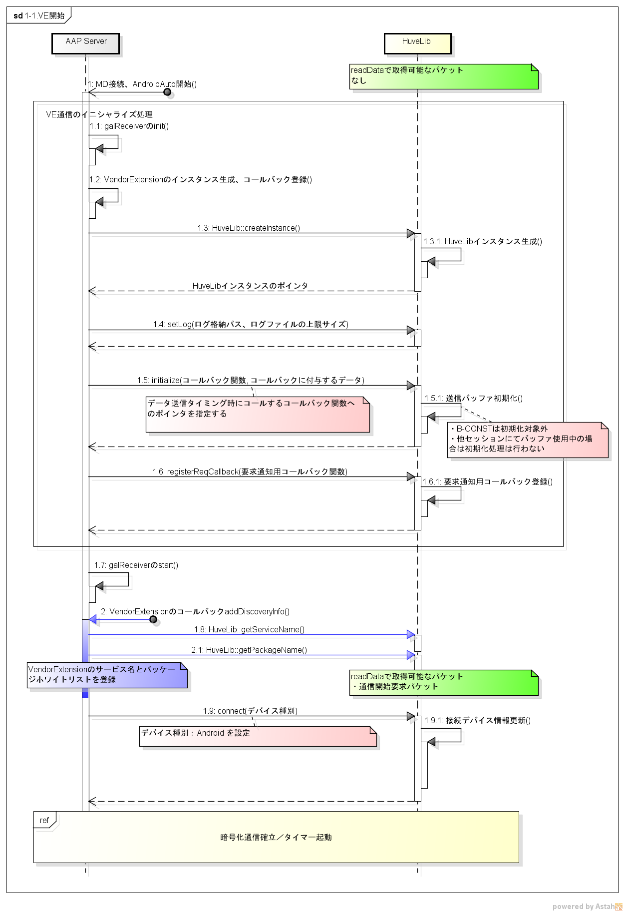
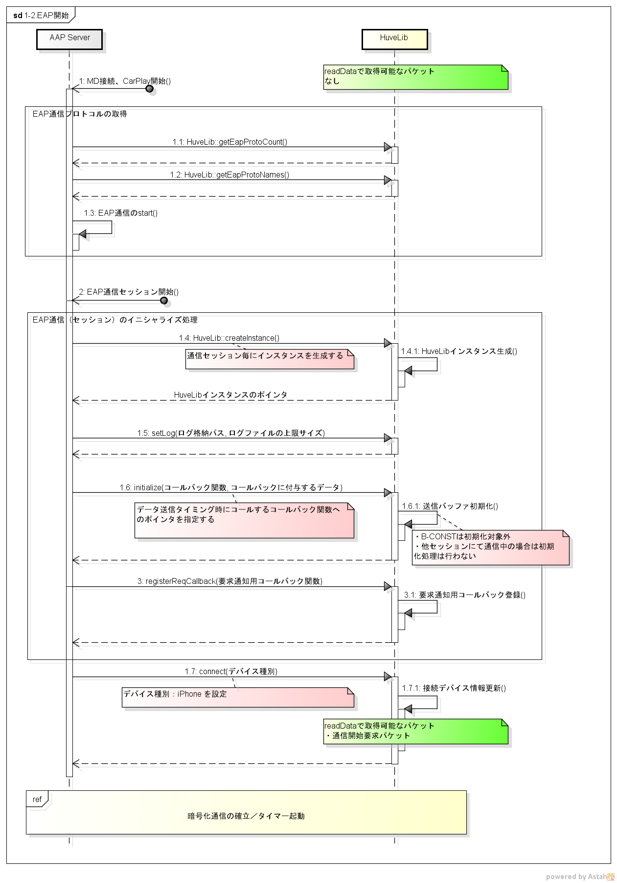

Ver1.15

Ver1.15

6.シーケンスイメージ（続き） |  |  | 6.シーケンスイメージ（続き）

 |  |  |  | 2.車両データ設定

 |  | 1-3.後半（VE/EAP共通） |  |  | 2-1.車両データ設定 （VE/EAP共通）
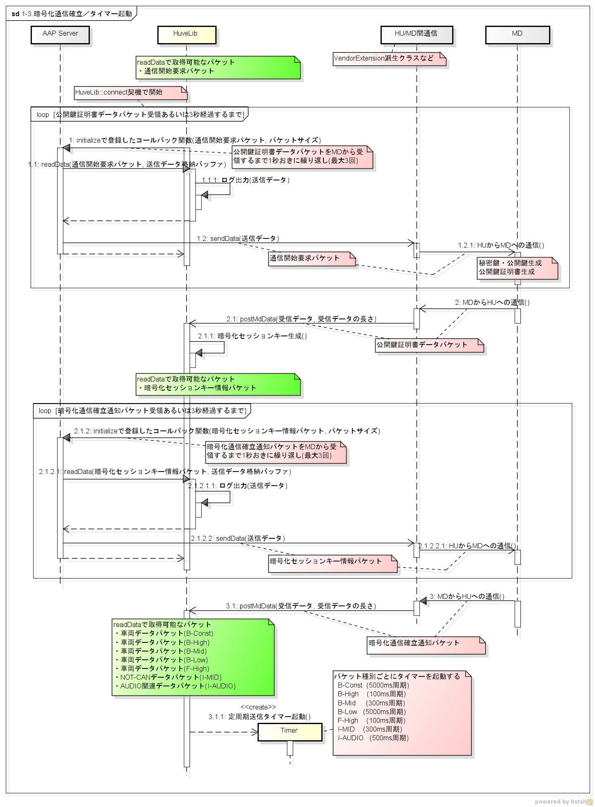
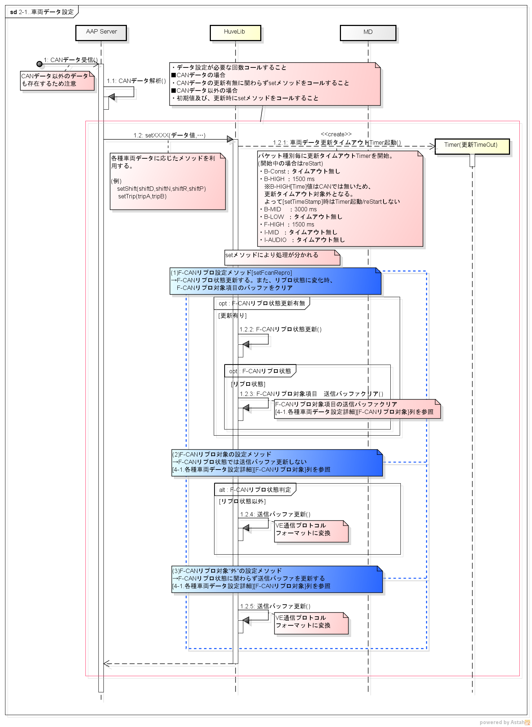

Ver2.00

Ver2.00

Ver2.00

6.シーケンスイメージ（続き） |  |  | 6.シーケンスイメージ（続き）

 |  |  |  | 3-1.車両データ送信 （VE/EAP共通）
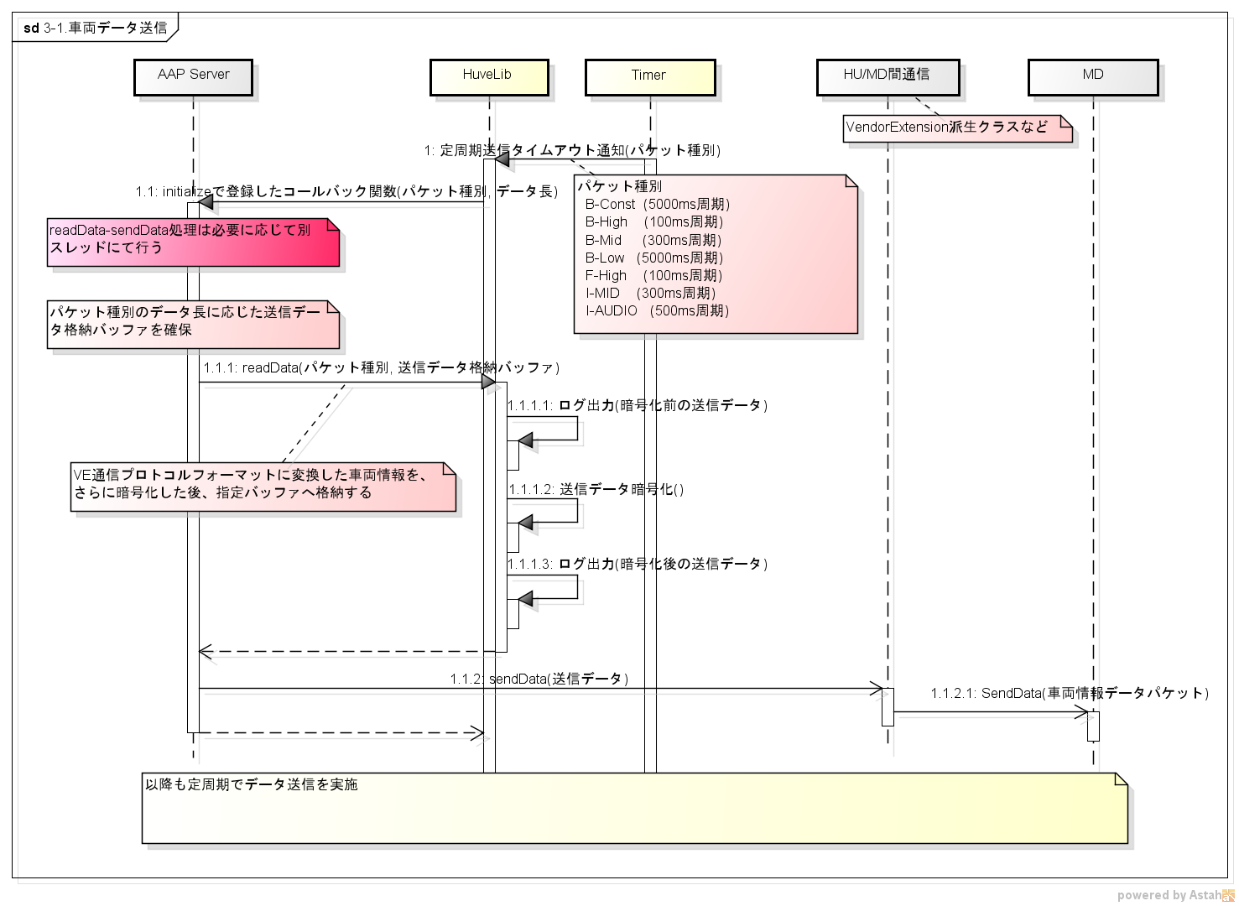
 |  | 2-2.車両データ更新タイムアウト （VE/EAP共通）
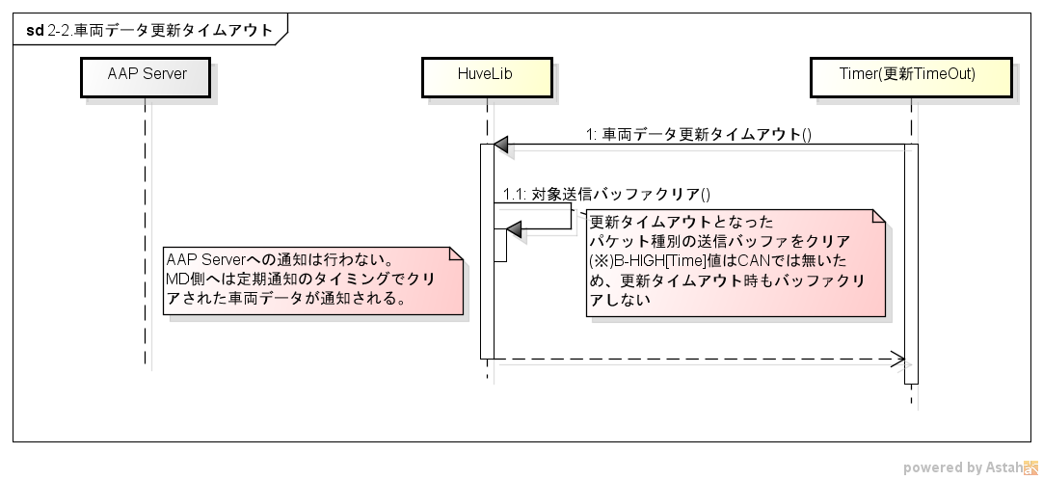

Ver2.00

6.シーケンスイメージ（続き）
Ver1.15

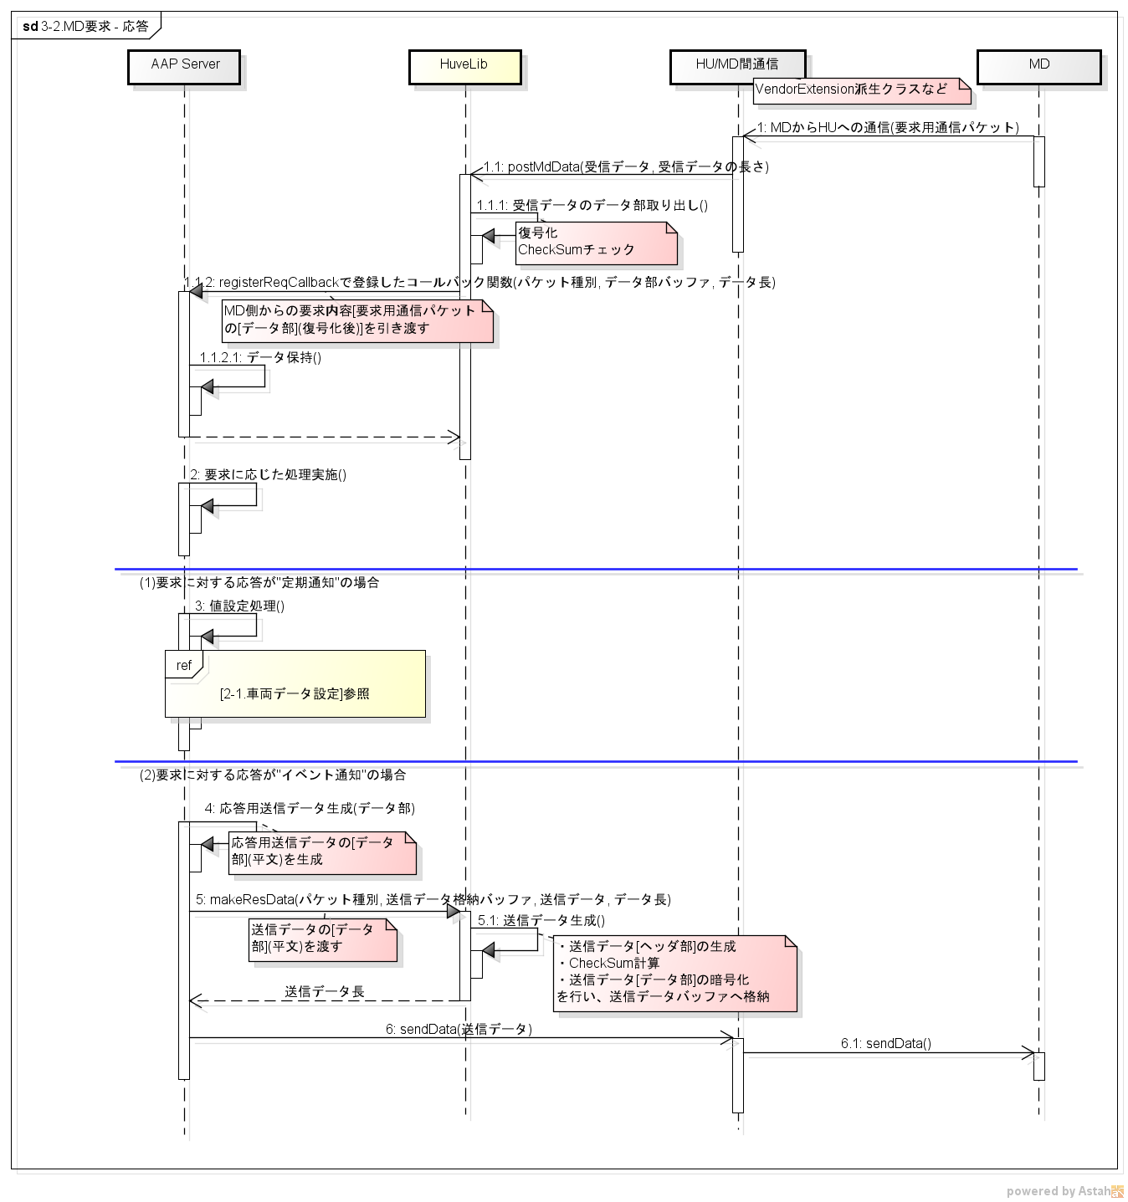
 | 3-2.MD要求 - 応答 （VE/EAP共通）

6.シーケンスイメージ（続き） |  |  | 6.シーケンスイメージ（続き）

 | 4.通信終了

 |  | 4-1.通信終了（VE） |  |  | 4-2.通信終了（EAP）
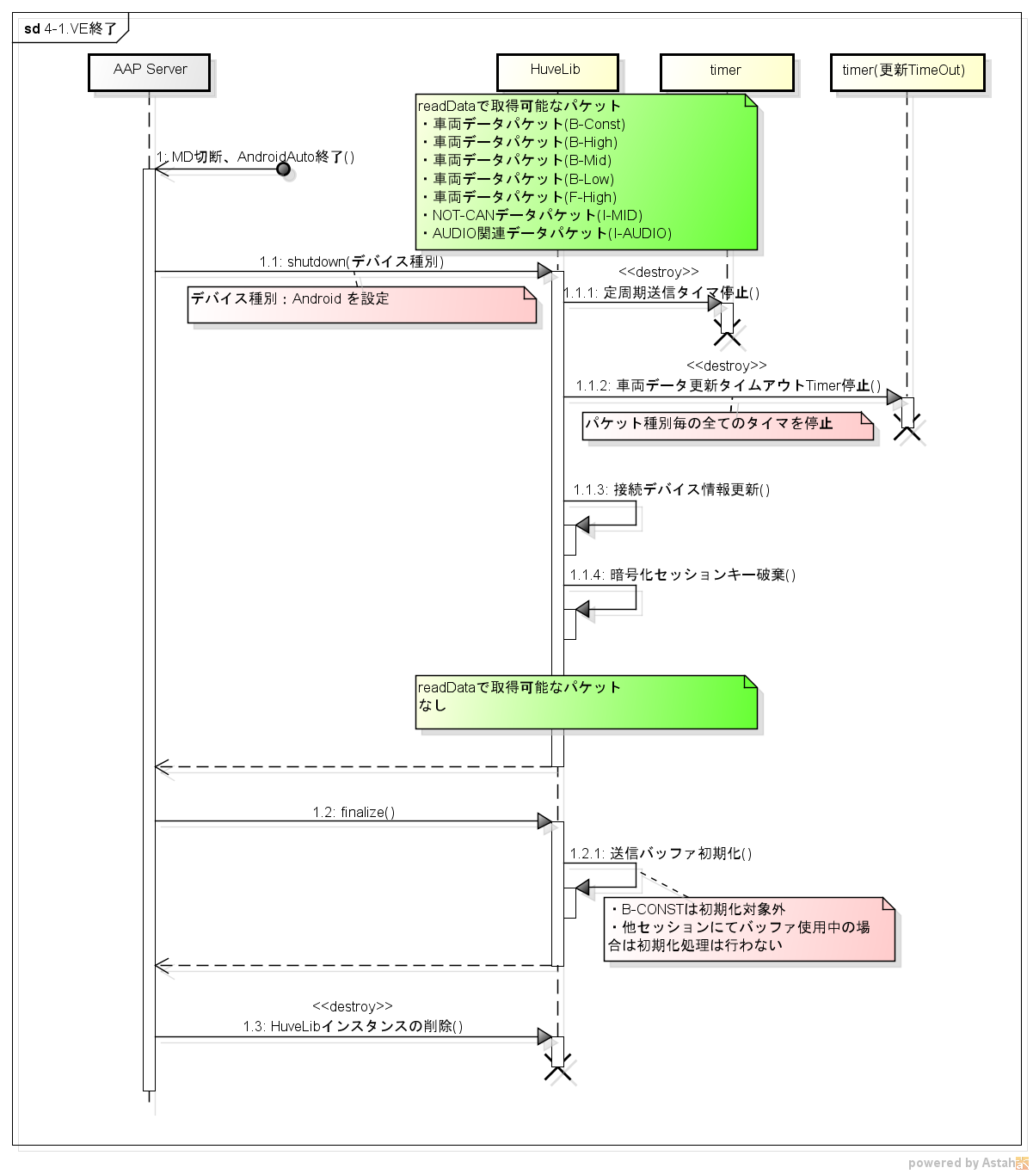
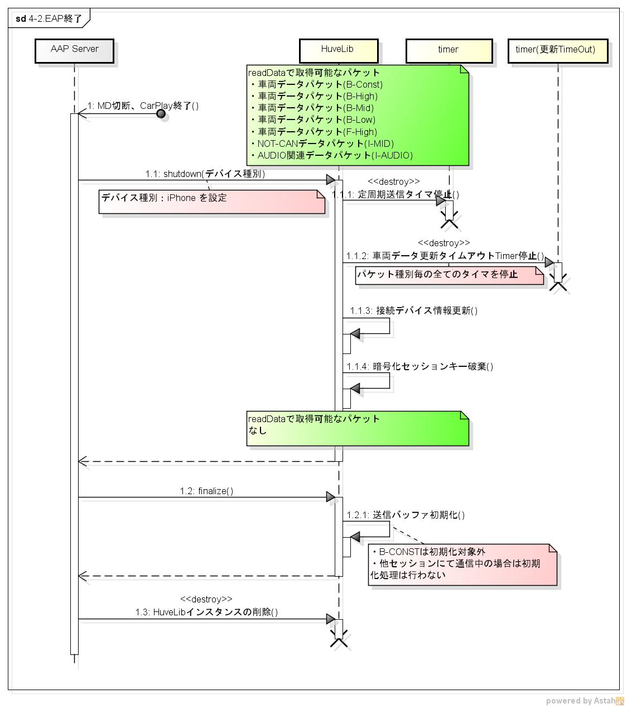

Ver2.00

Ver2.00

6.シーケンスイメージ（続き）

 | 5.リセット（VE/EAP共通）

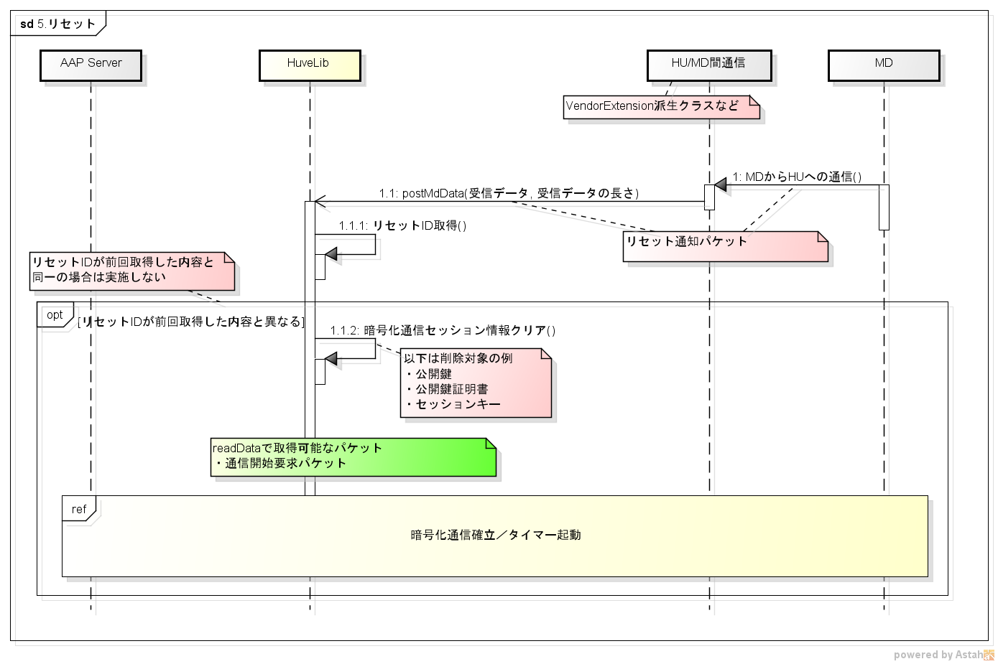

「1-3.後半（VE/EAP共通）」のシーケンスを参照

補足
■補足：設計、実装における注意事項
 | H/U-MD間のデータの暗号化はブロック暗号モードとしてCBCモードを適用しているため、
 | (送信側の)暗号処理と(受信側の)復号処理の順番の整合性が取れている必要がある。
 | ※各ブロックの暗号化にその前のブロックの暗号化の結果を使用する Sheet[補足_CBCモード]参照

 | 送信側 |  | 送信データの暗号化と送信処理順の入れ替えが発生しないように設計する
 | 受信側 |  | 受信→復号化の順番の入れ替えが発生しないように設計する

送信側の暗号化→送信、
受信側の復号化
の順番の整合性が取れているため問題無し。
 | 例1) | H/U→MDへデータ送信 問題無いケース1
 |  | # | 送信側処理内容 | 受信側処理内容
 |  | 1 | [定期]送信データ1暗号化(*1)
 |  | 2 | [定期]送信データ1送信 | [定期]送信データ1受信→復号化
 |  | 3 | [定期]送信データ2暗号化(*1)
 |  | 4 | [定期]送信データ2送信 | [定期]送信データ2受信→復号化
 |  | 5 | [イベント]送信データ1暗号化(*2)
 |  | 6 | [イベント]送信データ1送信 | [イベント]送信データ1受信→復号化
 |  | 5 | [定期]送信データ3暗号化(*1)
 |  | 6 | [定期]送信データ3送信 | [定期]送信データ3受信→復号化

 |  | (*1)送信データ暗号化はHuvelibのreadData内で処理されています
 |  | (*2)イベント送信に用いるデータ暗号化もHuvelib提供のメソッドにて処理します

大げさなケースではあるが、この場合においても暗号化と復号化の処理順の整合性がとれているため問題無く復号化可能。
 | 例2) | H/U→MDへデータ送信 問題無いケース2
 |  | # | 送信側処理内容 | 受信側処理内容
 |  | 1 | [定期]送信データ1暗号化
 |  | 2 | [定期]送信データ2暗号化
 |  | 3 | [イベント]送信データ1暗号化
 |  | 4 | [定期]送信データ3暗号化
 |  | 5 | [定期]送信データ1送信 | [定期]送信データ1受信→復号化
 |  | 6 | [定期]送信データ2送信 | [定期]送信データ2受信→復号化
 |  | 7 | [イベント]送信データ1送信 | [イベント]送信データ1受信→復号化
 |  | 8 | [定期]送信データ3送信 | [定期]送信データ3受信→復号化

イベント通知用の送信データ1を暗号化後、割り込みで定期通知用の送信データ3を暗号化→送信した場合は復号化不可能となる。(*4)
(復号化自体はされるが意味不明なデータとなる)
※送信側の暗号化と受信側の復号化の整合性が取れていない！
 | 例3) | H/U→MDへデータ送信 問題有りケース
 |  | # | 送信側処理内容 | 受信側処理内容
 |  | 1 | [定期]送信データ1暗号化
 |  | 2 | [定期]送信データ1送信 | [定期]送信データ1受信→復号化
 |  | 3 | [定期]送信データ2暗号化
 |  | 4 | [定期]送信データ2送信 | [定期]送信データ2受信→復号化
NG
 |  | 5 | [イベント]送信データ1暗号化
 |  | 6 | [定期]送信データ3暗号化
NG
 |  | 7 | [定期]送信データ3送信 | [定期]送信データ3受信→復号化
 |  | 8 | [イベント]送信データ1送信 | [イベント]送信データ1受信→復号化
OK
(補足)順番が正常に戻ると復帰します
 |  | 9 | [定期]送信データ4暗号化
 |  | 10 | [定期]送信データ4送信 | [定期]送信データ4受信→復号化
順番
入れ替わり発生

(未使用)4-2.現在AUDIO情報設定詳細
こちらのIFは適用しない
■4-2.現在AUDIO情報設定詳細

現在AUDIO情報は各ソース毎に設定する項目が異なる。下記のとおりに設定を行うこと。

 |  |  | 現在オーディオソース
型 | 名称 |  | オーディオOFF | FM | AM | SXM | USB | iPod | BT-Audio | その他オーディオ (未対応ソース)
signed int | currentAudioSource |  | 0 | 1 | 2 | 3 | USB1:40 USB2:41 | iPod1:50 iPod2:51 | 60 | -1
signed int | shuffleMode |  | -1:未使用 | -1:未使用 | -1:未使用 | -1:未使用 | 0:ﾗﾝﾀﾞﾑ再生無し 1:ﾗﾝﾀﾞﾑ再生:全ﾌｧｲﾙ 2:ﾗﾝﾀﾞﾑ再生:ﾌｫﾙﾀﾞ内/ﾌｧｲﾙ一覧 | 0:ｼｬｯﾌﾙ再生無し 1:ｼｬｯﾌﾙ再生[全曲] 2:ｼｬｯﾌﾙ再生[ｱﾙﾊﾞﾑ] | 0:ﾗﾝﾀﾞﾑ再生無し 1:ﾗﾝﾀﾞﾑ再生[全曲] | -1:未使用
signed int | repeatMode |  | -1:未使用 | -1:未使用 | -1:未使用 | -1:未使用 | 0:ﾘﾋﾟｰﾄ再生無し 1:ﾘﾋﾟｰﾄ再生[ﾌｧｲﾙ(1曲)] 2:ﾘﾋﾟｰﾄ再生[ﾌｫﾙﾀﾞ] | 0:ﾘﾋﾟｰﾄ再生無し 1:ﾘﾋﾟｰﾄ再生[1曲] 2:ﾘﾋﾟｰﾄ再生[ｱﾙﾊﾞﾑALL] | 0:ﾘﾋﾟｰﾄ再生無し 1:ﾘﾋﾟｰﾄ再生[全曲] | -1:未使用
unsigned int | volume |  | 音量設定済:0～40 未定:-1 | 音量設定済:0～40 未定:-1 | 音量設定済:0～40 未定:-1 | 音量設定済:0～40 未定:-1 | 音量設定済:0～40 未定:-1 | 音量設定済:0～40 未定:-1 | 音量設定済:0～40 未定:-1 | 音量設定済:0～40 未定:-1
unsigned int | strAudioCnt |  | 0 | 7 | 5 | 5 | 6 | 12 | 3 | 0
unsinged int[] | strAudioSize | [0] |  | strAudio[0]のバイト数 | strAudio[0]のバイト数 | strAudio[0]のバイト数 | strAudio[0]のバイト数 | strAudio[0]のバイト数 | strAudio[0]のバイト数
 |  | [1] |  | strAudio[1]のバイト数 | strAudio[1]のバイト数 | strAudio[1]のバイト数 | strAudio[1]のバイト数 | strAudio[1]のバイト数 | strAudio[1]のバイト数
 |  | [2] |  | strAudio[2]のバイト数 | strAudio[2]のバイト数 | strAudio[2]のバイト数 | strAudio[2]のバイト数 | strAudio[2]のバイト数 | strAudio[2]のバイト数
 |  | [3] |  | strAudio[3]のバイト数 | strAudio[3]のバイト数 | strAudio[3]のバイト数 | strAudio[3]のバイト数 | strAudio[3]のバイト数
 |  | [4] |  | strAudio[4]のバイト数 | strAudio[4]のバイト数 | strAudio[4]のバイト数 | strAudio[4]のバイト数 | strAudio[4]のバイト数
 |  | [5] |  | strAudio[5]のバイト数 |  |  | strAudio[5]のバイト数 | strAudio[5]のバイト数
strAudioのバイト数(UTF-8バイトコードのバイト長)
[]内の番号は配列番号を示す
 |  | [6] |  | strAudio[6]のバイト数 |  |  |  | strAudio[6]のバイト数
 |  | [7] |  |  |  |  |  | strAudio[7]のバイト数
 |  | [8] |  |  |  |  |  | strAudio[8]のバイト数
 |  | [9] |  |  |  |  |  | strAudio[9]のバイト数
 |  | [10] |  |  |  |  |  | strAudio[10]のバイト数
 |  | [11] |  |  |  |  |  | strAudio[11]のバイト数
char str[][256] | strAudio | [0] |  | 周波数情報(少数点／単位含み) MAX文字数：周波数情報6文字＋単位3文字 | 周波数情報(少数点／単位含み) MAX文字数：周波数情報4文字＋単位3文字 | チャンネル名 MAX文字数：16文字 | タイトル名 MAX文字数：64文字 | タイトル名 MAX文字数：64文字 | Album Name MAX文字数：64文字
 |  | [1] |  | 放送局名(HD):SIS Short Name MAX文字数：6文字 | 放送局名(HD):SIS Short Name MAX文字数：6文字 | アルバム名・コンテンツ名 MAX文字数：36文字 | アーティスト名 MAX文字数：64文字 | アーティスト名 MAX文字数：64文字 | Song Title MAX文字数：64文字
 |  | [2] |  | Program Type(HD) MAX文字数：16文字 | Program Type(HD) MAX文字数：16文字 | 曲名 MAX文字数：16文字 | アルバム名 MAX文字数：64文字 | アルバム名 MAX文字数：64文字 | Artist Name MAX文字数：64文字
 |  | [3] |  | PSD Title(HD) MAX文字数：64文字 | PSD Title(HD) MAX文字数：64文字 | アーティスト名 MAX文字数：16文字 | プレイリスト名 MAX文字数：64文字 | Podcast name MAX文字数：64文字
 |  | [4] |  | PSD Artist(HD) MAX文字数：64文字 | PSD Artist(HD) MAX文字数：64文字 | カテゴリ名 MAX文字数：8文字 | フォルダ名 MAX文字数：64文字 | Episode title MAX文字数：64文字
 |  | [5] |  | 放送局名(RBDS/RDS) MAX文字数：8文字 |  |  | ファイル名 MAX文字数：64文字 | Date MAX文字数：64文字
現在オーディオ情報の文字列情報をソースに合わせて設定する。文字コードはUTF-8とすること
[]内の番号は配列番号を示す
 |  | [6] |  | PTY(RBDS/RDS)(ﾛｯｸ､ｼﾞｬｽﾞ､ｽﾎﾟｰﾂ､ﾄｰｸ､ﾆｭｰｽ等) MAX文字数：16文字 |  |  |  | Audiobook name MAX文字数：64文字
 |  | [7] |  |  |  |  |  | Chapter title MAX文字数：64文字
 |  | [8] |  |  |  |  |  | Station name MAX文字数：64文字
 |  | [9] |  |  |  |  |  | Couse or Collection name MAX文字数：64文字
 |  | [10] |  |  |  |  |  | Content title MAX文字数：64文字
 |  | [11] |  |  |  |  |  | Author name MAX文字数：64文字
unsigned int | numAudioCnt |  | 0 | 0 | 0 | 1 | 2 | 2 | 0 | 0
unsinged int* | numAudioSize | [0] |  |  |  | 2 | 2 | 2
 |  | [1] |  |  |  |  | 2 | 2
singed int* | numAudio | [0] |  |  |  | チャンネル番号[CH] 0～999 | 再生経過時間：0-9999(秒) 未定：-1 | 再生経過時間：0-9999(秒) 未定：-1
 |  | [1] |  |  |  |  | 再生経過時間：0-9999(秒) 未定：-1 | 再生経過時間：0-9999(秒) 未定：-1

■補足：通信プロトコルデータへの変換について
 | Huvlibでは各ソースを意識せず、通信プロトコルへのデータ変換を行う。
 | 下記に現在AUDIO情報のセットメソッドの引数と通信データの関係を記載する。

そのまま適用
 | setCurrentAudio引数 |  |  |  | HU→MD通信データ(I-AUDIOデータ部)
 | signed int | currentAudioSource |  |  | 現在オーディオソース
 | signed int | shuffleMode |  |  | 未使用(0x00埋め)
 | signed int | repeatMode |  |  | 現在オーディオシャッフル状態
 | unsigned int | volume |  |  | 現在オーディオリピート状態
(1)文字情報変換
を参照
 | unsigned int | strAudioCnt |  |  | 現在オーディオ音量
 | unsinged int[] | strAudioSize |  |  | 未使用(0x00埋め)
 | char str[][256] | strAudio |  |  | 現在曲情報数
 | unsigned int | numAudioCnt |  |  |  | 型
(2)数値情報変換
を参照
 | unsinged int* | numAudioSize |  |  |  | 未使用(0x00埋め)
 | singed int* | numAudio |  |  |  | 曲情報データサイズ
 |  |  |  |  |  | 曲情報データ
 |  |  |  |  | 未使用

 |  | (1)文字情報変換
 |  |  | "文字列情報数:strAudioCnt"分以下繰り返し
 |  |  | 型 ：10固定とする
 |  |  | 曲情報データサイズ：strAudioSize値を適用
 |  |  | 曲情報データ ：strAudioを適用(UTF-8で渡してもらっているため、そのまま適用可能)

 |  | (2)数値情報変換
 |  |  | "数値情報数:numAudioCnt"分以下繰り返し
 |  |  | 型 ：1固定とする
 |  |  | 曲情報データサイズ：numAudioSize値を適用
 |  |  | 曲情報データ ：numAudioを適用

